时间节点+发货表格
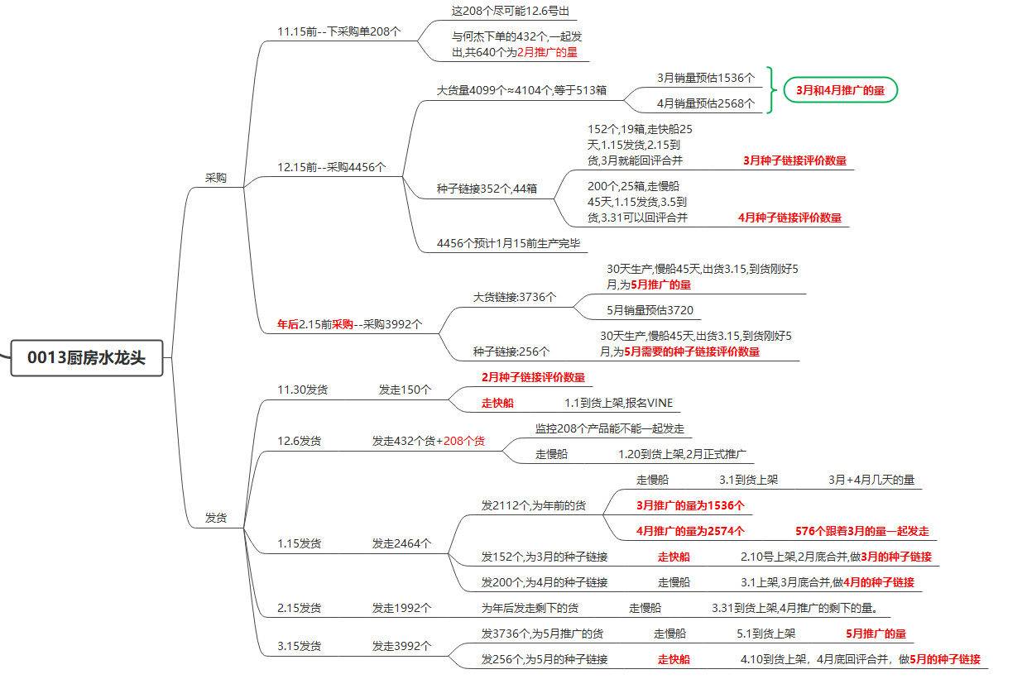
出货时间表 | 数量 | 颜色 | 占比 | 实际数量 | 1箱8个装
2024-12-01 | 150 | 不锈钢色 | 100% | 150
 |  | 种子链接

2024-12-06 | 640 | 不锈钢色 | 90% | 544 | 184
 |  | 磨砂黑 | 8% | 64 | 16
 |  | 金色 | 2% | 32 | 8
2025-01-15 | 4456 | 不锈钢色 | 90% | 4048 | 大货3696 | 种子352
 |  | 磨砂黑 | 8% | 328
 |  | 金色 | 2% | 80
2025-03-15 | 3992 | 不锈钢色 | 90% | 3600 | 大货3344 | 种子256
 |  | 磨砂黑 | 8% | 320
 |  | 金色 | 2% | 72

 |  |  | 2月开始推广，考虑到过年+物流时效，11.19此次下采购单需要下3个月量，即2月+3月+4月的量 2月推广所需640个，何杰已下432个，现还需204个，银色184个，黑色16个，金色8个； 3月推广所需1536个，银色1376个，黑色128个，金色32个 4月推广所需2568个，银色2320个，黑色200个，金色48个 种子链接：2月150个何杰已下，3月+4月种子链接352个银色 银色共：184+1376+2320+352=4232个 黑色共：16+128+200=344个 金色共：8+32+48=88个

银色 | 黑色 | 金色
184+3696+352 | 16+328 | 8+80
4232 | 344 | 88

父ASIN
B0DJW7214X
MSKU | SKU | FNSKU | 数量
AZ-US-SOEBIZ-CFSLT-BN-01 | 420F0013BN1 | X004GZH2GB | 4232
AZ-US-SOEBIZ-CFSLT-BK-02 | 420F0013BK1 | X004GZH3BF | 344
AZ-US-SOEBIZ-CFSLT-GD-03 | 420F0013BG1 | X004GZPR6D | 88

一、竞品对比&定位
竞品分析（厨房水龙头）
产品基础信息 | 品牌 | FORIOUS | IBOFYY | BASDEHEN | HOTIS HOME | Hiokay | WEWE | 供应商产品
 | 图片 | 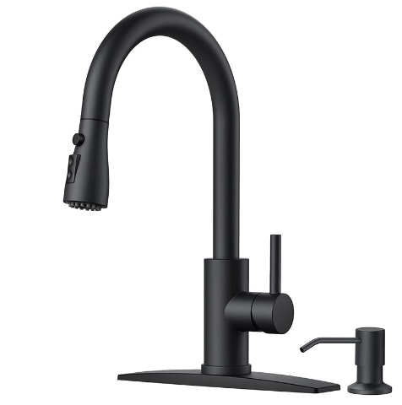 | 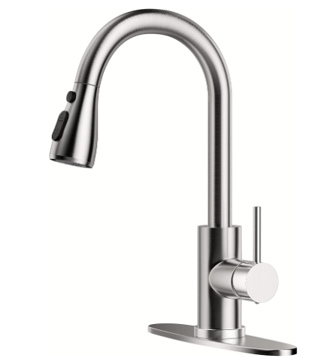 | 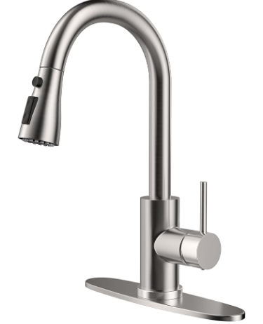 | 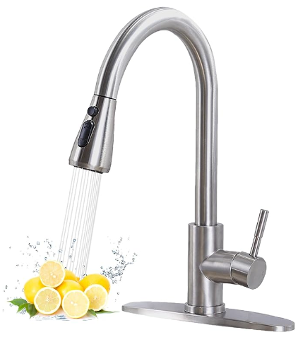 | 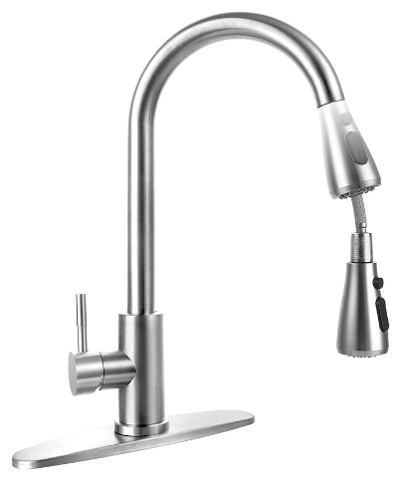 | 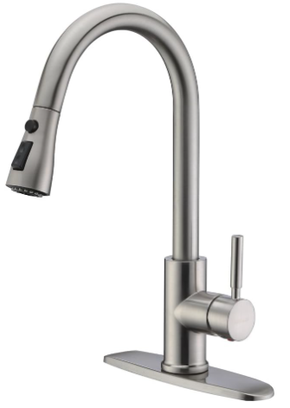 | 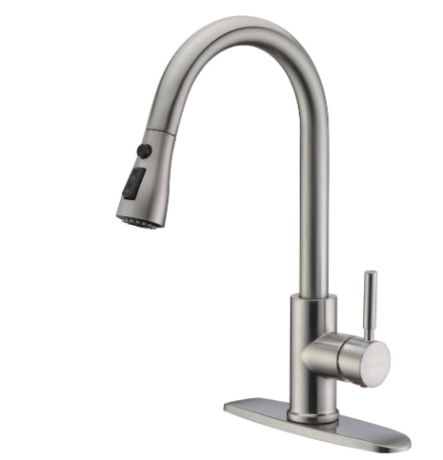 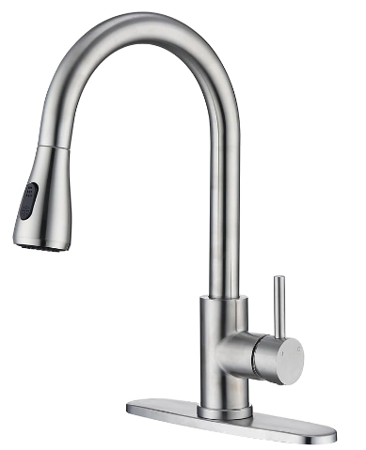
 | 链接 | https://www.amazon.com/dp/B0CPDHBCC6?th=1 | https://www.amazon.com/Pull-Down-Commercial-Stainless-Suitable-Farmhouse/dp/B0BV2NVH1N/ref=cm_cr_arp_d_product_top?ie=UTF8&th=1 | https://www.amazon.com/dp/B0CD25DR34?th=1 | https://www.amazon.com/dp/B0CFX9CK5R?th=1 | https://www.amazon.com/dp/B0BY8K99BW?th=1 | https://www.amazon.com/WEWE-Brushed-Kitchen-Stainless-Faucets/dp/B01H3OMH7Y/ref=sr_1_5?th=1 | /
 | ASIN | B0CPDHBCC6 | B0BV2NVH1N | B0CD25DR34 | B0CFX9CK5R | B0BY8K99BW | B01H3OMH7Y | /
 | 卖家 | FORIOUS-USA | Hengzhi Sanitary Ware | chenfeng Store | Hotis home | Hiokay Hardware | MAYYAYA-Direct | /
 | 库存 | 474 | 限购10 | 限购10 | 1000+ | 限购5 | 限购20 | /
 | 价格 | 54.99 | 29.99 | 29.99 | 23.99 | 25.99 | 49.88 | 建议定价25.99-35.99
 | 优惠卷 | 20% | 0% | 0% | 0% | 0% | 0% | 10%
 | keepa分析 | 24.2.1开售价54.99，通过Vine Voice获得初始评论，大类22489 BS79，3.22断货 大类32912 BS121，5.11Coupon价格48.39-46.74 大类17046 BS52，7.16Coupon价格43.99 大类14607 BS41，8.14-28期间开了2长Deal 售价46.74 大类10440 BS30， -通过绿标获取评论+通过Coupon降价出单+秒杀促销冲排名+合理价格维持 | 23.7.25开售价29.99，通过Vine Voice获得初始评论，23.8.4划线价39.99-29.99，大类8777，BS26 11.19做Deal 售价25.49 大类6827 BS22，1.19涨价31.99-29.99，大类1099，BS4 -通过绿标获取评论+通过小号进行测评+秒杀促销冲排名+合理价格维持 | 23.9.18上架销售售价29.99，通过Vine Voice获得初始评论，11.7划线价59 购物车价格29-31.99-34.99-28.99-29.99 -通过绿标获取评论+通过划线价降价+广告 | 23.10.11上架销售24.99（划线价39.99），通过合并变体获得评价 大类73187 BS249，24.3.8-16断货 大类156104 BS614，7.16-21Coupon价23.49 大类32714 BS100，8.29划线价32.99 售价23.98 大类37897 BS115 -通过和变体获取评论+通过划线价降价+广告 | 23.5.20上架销售28.99，通过Vine Voice获得初始评论，8.4划现价后27.49 大类64896 BS198，10.20划线价25.99 大类23764 BS77，11.22Prime价格20.99 大类57707 BS167，11.22-12.22Prime价格20.99 大类114376 BS400，12.23Prime价格18.62 大类4933 BS18，24.1.5购物车价格21.69-31.99，5.19-6.25Prime价格27.19-26.87，大类10895 BS35，6.26购物车价格25.99 大类11266 BS37 -通过绿标获取评论+通过划线价降价+站内活动+广告 | 24.1.23上架销售19.99，通过Vine Voice获得初始评论，3.12涨价23.99，大类93304 BS367 | 前期绿标+划线价降价+Deal+广告
 | 变体数 | 8 | 4 | 3 | 2 | 2 | 13 | 13
 | rating数（review） | 168 | 992 | 751 | 796 | 318 | 49697 | 49674
 | 星级 | 4.7 | 4.6 | 4.6 | 4.2 | 4.2 | 4.7 | 4.7
 | QA数 | 0 | 0 | 0 | 0 | 0 | 0 | 0
 | 上架时间 | 2023-12-03(275天) | 2023-02-06(575天) | 2023-07-27(404天) | 2023-08-16(385天) | 2023-03-12(542天) | 2016-06-14(3,009天) | 2016-06-15(3,004天)
 | 发货方式 | FBA | FBA | FBA | FBA | FBA | FBA | FBA
 | 类目、排名 | #9,804 in Tools & Home Improvement #29 in Touch On Kitchen Sink Faucets | #1,065 in Tools & Home Improvement #4 in Touch On Kitchen Sink Faucets | #2,786 in Tools & Home Improvement #10 in Touch On Kitchen Sink Faucets | #33,277 in Tools & Home Improvement #108 in Touch On Kitchen Sink Faucets | #21,097 in Tools & Home Improvement #66 in Touch On Kitchen Sink Faucets | #223 in Tools & Home Improvement #1 in Touch On Kitchen Sink Faucets | #270 in Tools & Home Improvement #1 in Touch On Kitchen Sink Faucets
 | A+/视频 | 1video | video | video | 1video | 无 |  | video
月销量及趋势 | 月销量 | 500+ | 2000+ | 1000+ | 300+ | 200 | 6000 | 5000+
 | 月销售额 | $49,491.00 | $121,010.00 | $76,115.00 | $9,880.00 | $13,905.00 | $299,280.00 | $379,000.00
 | 月销量趋势图
功能 | 应用场景 | 酒吧、房车、厨房和户外 | 厨房水槽 | 厨房 | 厨房 | 厨房 | 厨房 | 酒吧、房车、厨房和户外
材质 | 材质 | 不锈钢 | 不锈钢、黄铜 | 不锈钢 | 不锈钢 | 不锈钢 | 不锈钢 | 不锈钢
配件 | 配件 | 喷头、台面板、皂液器、安装五金件、使用说明书 | 喷头、冷热水供应软管、台面板、水龙头本体、使用说明书 | 喷头、台面板、安装硬件、使用说明书 | 水龙头 | 水龙头 | 厨房水龙头、台面板、安装配件、使用说明书、保修卡 | 喷头、台面板、皂液器、安装五金件、使用说明书
使用方法 | 安装使用方法 | 台面安装 | 台面安装 | 台面安装 | 台面安装 | 嵌入式单孔台面安装 | 单孔或三孔台面安装 | 台面安装
产品参数 | 1.手柄数量 | 1 | 1 | 1 | 1 | 1 | 1 | 1
 | 2.孔洞数 | 1 | 1 | / | 1 | 1 | 1 | 1
 | 3.把手类型 | 杠杆式 | 杠杆式 | 杠杆式 | 杠杆式 | 旋钮 | 杠杆式 | 杠杆式
 | 4.每分钟最大流量 | 1.8加仑 | / | 1.75加仑 | 1.8加仑 | / | 1.8加仑 | 1.8加仑
 | 5.阀门类型 | 筒式阀芯阀门 | / | / | / | / | 陶瓷阀芯 | 陶瓷阀芯
 | 6.出水口高度 | 6.69inch | 8inch | 8inch | 8.5inch | 8.75inch | 8.5inches | 8.5inch
 | 7.出水口伸展长度 | 8.27inch | 23inch | / | 8.54inch | / | 8.5inches | 8.5inch
 | 8.伸缩软管长度 | 27.56inch | 31inch | 17inch | 22inch | 20.5inch | 70.9inches | 71inch
 | 9.水管长度 |  |  |  |  |  | 冷：33.5/热：31.5inches
 | 10.安装孔尺寸 |  |  |  |  |  | 1.5inches
 | 11.特殊功能 | 可拉出式喷头、可下拉式喷头、易于安装、360 度旋转、无铅 | 可拉出式喷头、360 度旋转 | 可拉出式喷头、可下拉式喷头、360 度旋转 | 易于安装 | 可抽出式喷头、易于安装、360 度旋转、双功能喷头。 | 安静关闭，高弧度可下拉式 - 360° 旋转 | 静音闭合
包装 | 包装尺寸 | 9.84×10.04 ×14.76inch （24.99 x 25.50 x 37.49cm） | 3 x 10 x 15.3 inch（7.62x25.4x38.86cm） | 10.24 x 10.24x 15.35incH (41.4X32.89X11.99CM) | 8.5 x 7.8 x 14.5incH (21.59 x 19.81 x 36.83 CM) | 7.85 x 10x 15.75 inches （19.94 x 25.40 x 40.01cm) | 8.5x 10x 15.7inches （21.59 x 25.40 x 39.88 cm） | 8.5x 10 x 15.7inch (21.59 x 25.40 x 39.88 cm)
 | 重量 | 3.98 Pounces(1.8KG) | 4.11Pounds(1.86 kg) | 4.09 Pounds(1.86 kg) | 3.45 Pounds(1.56 kg) | 3.06 Pounds(1.39KG) | 1.84 Kilograms(1.84 kg) | 1.84 Kilograms(1.84 kg)
 | FBA fee | 7.4 | 7.56 | 7.09 | 7.32 | 7.24 | 7.32 | 7.32
 | 属于什么件 | 大号大件 | 大号标准尺寸 | 大号大件 | 大号大件 | 大号标准尺寸 | 大号标准尺寸 | 大号大件
 | 包装数量 | ‎Sprayer, Deck Plate, Soap Dispenser, Installation Hardware, Instruction Manual | ‎Sprayer, Hot and cold water supply hose, Deck Plate, Faucet body, Instruction Manual | Sprayer, Deck Plate, Installation Hardware, Instruction Manual | Faucet | Faucet | 厨房水龙头、台面板、安装配件、使用说明书、保修卡 | 厨房水龙头、台面板、安装配件、使用说明书、保修卡。
标题 | 标题(为挖掘主关键词) | FORIOUS Black Kitchen Faucets with Soap Dispenser, Kitchen Faucet with Pull Down Sprayer, Commercial Stainless Steel Kitchen Sink Faucet, High Arc Single Hole Faucets for Kitchen Sink RV Bar Farmhouse | Kitchen Faucet with Pull-Down Spray Single Handle high arc Commercial Stainless Steel Brushed Nickel Kitchen Sink Faucet with Deck Suitable for bar Laundry RV Farmhouse (Brushed Nickel) | Single Handle High Arc Brushed Nickel Pull Out Kitchen Faucet, Single Level Stainless Steel Kitchen Sink Faucet with Pull Down Sprayer and 10 Inch Deck (Brushed Nickel) | HOTIS Brushed Nickel Kitchen Sink Faucet, Kitchen Faucet with Pull Down Sprayer, Small RV Stainless Steel Single Handle Pull Out Faucet for Kitchen Sink with Deck Plate | Stainless Steel 304 Kitchen Sink Faucet with Pull Down Spray Outdoor Kitchen Faucet Pull Out Extension Utility Farmhouse Faucets for Sink 1 Hole,Single Handle Rent Apartment Dorm Kitchen Faucet | WEWE Single Handle High Arc Brushed Nickel Pull Out Kitchen Faucet,Single Level Stainless Steel Kitchen Sink Faucets with Pull Down Sprayer | Stainless Steel 304 Kitchen Faucet with Pull Out Sprayer, retractable extension and modern design for 1-hole sink. Single handle. For indoor kitchen sink, RV bar and farmhouse.
关键词 | 主流量词1 | kitchen faucets | kitchen faucets | kitchen faucets | kitchen faucet with pull down sprayer | kitchen faucets | kitchen faucets
 | 主流量词2 | kitchen faucet | kitchen faucet | kitchen sink | sink faucet | sink faucet | kitchen faucet
 | 主流量词3 | kitchen sink faucet | kitchen sink faucet | kitchen faucet | faucet for kitchen sink | kitchen sink faucet | kitchen sink faucet
 | 主流量词4 | black kitchen faucet | kitchen faucet with pull down sprayer | kitchen sink faucet | faucet | kitchen faucet with pull down sprayer | kitchen faucet with pull down sprayer
五点卖点提炼 |  | 你将获得什么？：福瑞斯厨房水龙头套装包括一个 14.76 英寸的水龙头和一个 11.83 盎司（350 毫升）的皂液器。这个多功能皂液器非常适合装洗手液、洗洁精、乳液等更多物品。这个套装旨在完美满足您的厨房需求。 无铅材质：我们的厨房水龙头由优质 SUS304 不锈钢制成，可长久使用，其陶瓷阀芯经过 500 万次以上测试，具有防漏性能。水流速度：每分钟 1.8 加仑，可节约用水 20%。 多功能厨房水龙头：福瑞斯高弧形下拉式喷头厨房水龙头有三种喷水模式 —— 水流模式、喷雾模式和暂停模式，可多功能使用。它包括一个 360° 旋转头和一个 18 英寸可伸缩软管，可完全覆盖水槽。 易于清洁，简化你的生活：我们的不锈钢抽拉式厨房水龙头具有五层纳米技术涂层，可防止指纹和污渍。只需用湿布简单擦拭即可保持其原始外观。 便于自行安装：无需专业协助，可在 15 分钟内轻松安装我们的水槽水龙头。它包括一个 10 英寸可拆卸台面板，适用于单孔或三孔厨房水槽，以及所有安装硬件，便于轻松设置。 全天候技术支持：这款符合美国 / 加拿大标准的水龙头适用于厨房水槽、洗衣房、休闲车和酒吧。请放心，我们的全面支持包括两年有限保修和专门的技术支持 —— 放心购买，随时联系。 | 1. 经典外观：拉丝表面处理，高弧形单手柄设计，15.3 英寸的高度适合大多数水槽，360 度旋转，就像一朵花在厨房中绽放，满足你的用水需求。 2. 功能实用：23 英寸可拉伸的抽拉软管覆盖整个水槽，三种喷水模式（水流、喷雾、暂停）让清洁更容易。 3. 可靠品质：整个水龙头由 304 不锈钢制成，环保无铅，内部采用实心黄铜和陶瓷阀芯，通过 CEC 认证，品质高且耐用，没有渗漏烦恼。 4. 易于安装：我们的水龙头包括安装所需的所有配件，按照手册中的步骤很容易安装，无需水管工，15 分钟内即可独立完成安装。（不包括转接头，如果需要请联系我们）。 5. 卓越的售后服务：当你收到我们的产品时，无论在安装或使用过程中遇到任何问题，请通过亚马逊平台（产品购买按钮下方的商店名称）联系我们，我们的客服将在 12 小时内回复你的电子邮件并尽力帮助你解决问题。 | 时尚设计：15.3 英寸的高度适合大多数厨房，17 英寸可抽出式喷头设计可适用于各种水槽，让你的用水更加轻松便捷。 多功能喷头：三种出水模式（水流、喷雾、暂停），水流模式用于注水，喷雾模式用于冲洗，暂停模式可在多任务模式下避免溅水，提供稳定的水压，喷头可拆除以便于清洁。 质量保证：高品质的防腐防锈表面处理可防止污垢附着在水龙头表面，日常使用中只需用抹布擦拭即可轻松清洁水龙头。 易于安装：我们的水龙头包括安装所需的所有配件，按照使用手册中的步骤很容易安装，15 分钟内即可独立完成安装，无需水管工。 优质售后服务：当你收到我们的产品后，无论在安装或使用过程中遇到任何问题，请通过电子邮件联系我们，我们的客服将在 12 小时内回复你的电子邮件并尽力帮助你解决问题。 | 【下拉式风格】我们的商用厨房水龙头拥有时尚的设计，为您的厨房装饰增添一抹简约与清新。它能轻松搭配大多数水槽风格。灵活的出水口具有广泛的活动范围，让您可以将水准确地引向所需之处。 【易操作】单把手厨房水龙头可轻松控制水温和水流速度，高弧度 360 度旋转喷嘴提供全方位清洁通道，每次使用后喷嘴始终能缩回。 【多功能选择】我们的单把手厨房水龙头有三种喷水模式（水流、喷雾、暂停），水流模式用于注水，喷雾模式用于冲洗，暂停模式可在多任务模式下避免溅水。流量：每分钟 1.8 加仑，使清洁更轻松。 【尺寸】最大台面厚度：2.6 英寸，出水口伸出长度 8.5 英寸，总高度 14.5 英寸。 【易安装】我们的厨房水龙头适用于单孔或三孔，并且非常容易安装。（如果您有任何问题，请随时通过亚马逊给我们发电子邮件，我们将在 24 小时内回复您。） | 实心芯厨房水龙头耐腐蚀、防锈，使用寿命长。食品级材质品质——优质 PEX 内软管和 SUS304 不锈钢主体厨房水龙头为您提供安全健康的生活。 银色厨房水龙头台面板可兼容单孔。重金属质感。易于保养——卓越的耐腐蚀和防锈表面处理可防止污垢粘在水龙头表面，日常使用中用布清洁水龙头就足够了。 高弧形弹簧厨房商用水龙头具有时尚的现代风格设计，它有可抽出的双功能喷头，可根据您的所有需求选择加气水流或强力喷雾，让您的厨房简洁清新。 厨房商用水龙头比郁金香厨房水龙头更美观，它与橱柜把手、门把或厨房配件搭配，易于匹配大多数装饰风格——复古、时尚、简约、国际、古典。 品牌 Hiokay 的实用厨房水龙头可用于各种场合：酒吧、锅炉房、传统洗衣房。镀铬水龙头的使用时间比缎面/拉丝镍/哑光黑色厨房水龙头更长。 在厨房装置中，它是必不可少的。看起来像饮用水水龙头的风格。长时间使用仍如新。大尺寸厨房水龙头，水压比小尺寸的更大。 单孔厨房水龙头易于安装，带有台面板的这款防漏厨房水龙头方便您安装，兼容单孔厨房水槽，您无需雇佣任何水管工即可完成安装。 | 卖点总结： 时尚设计：郁金香造型简约清新，适配大多数水槽。 多功能出水：三种喷水模式（直流、喷雾、暂停），满足不同需求，避免水花飞溅，且符合 CEC 认证，流量为每分钟 1.8 加仑。 易于安装：软管和水管预先安装，无需水管工，30 分钟内可完成 DIY 安装。 易于操作：单把手控制水温和流量，高弧度 360 度旋转水龙头提供全方位清洗范围，喷头自动缩回。 易于维护：表面处理优质，防止污垢粘连，用布即可清洁。 | /
差评分析 |  | 1. 质量差 2. 安装困难： 3.水流问题：水压过高或水流不佳，有些人报告说喷雾器无法正常运行 4.泄露 | 1.泄露 2.质量差 3.水流问题 4.安装难 5.设计不佳 | 1.质量差 2.水流问题 3.安装困难 4.泄露 5.设计不好：水龙头太低 | 1.水流问题 2.泄露 3.质量差 4.安装难 | 1.质量差 2.泄露 3.安装难 4.说明书不够详细 | 1.泄露21%：从喷雾器中泄漏，关闭后滴落，水管/水管连接处漏水 2.水流问题18%：水压过高或水流不佳，喷雾器无法正常工作，水压力下降*15， 3.安装困难15%：无法正确拧紧水龙头、安装软管困难， 4.质量差15%：水龙头移位，阀门声音嘈杂，塑料材料*4，开关损坏*1，喷洒模式水外喷*1，喷雾器坏*2，阀芯坏*4，缺少背板*2，热水开关不起作用*6，软管无法正常缩回*6，冷热水颠倒*1，水管比描述短＜3*1，软管短*2，颈部松动/脱落*7，淋雨喷头坏*2，掉漆*1，软管破裂*4，密封件损坏*1，螺母坏*2 5.开关问题8%：喷洒开关故障 软松动断裂，喷洒开光失灵*3，开关折断*4，损坏*3 | /
评论分析 |  | 好评 1.简单易用 2.高品质 3.安装方便 4.外观精美 设计时尚 未被满足的点 难用，更长的软管，更美观的设计 | 好评 1.安装方便 2.精美外观 3.高品质 4.易于使用 5.物超所值 未被满足的点 耐用，更好的品质，减少飞溅，无泄漏 | 好评 1.安装方便 2.高品质 3.外观精美 4.易于使用 5.良好的水压 未被满足的点 安装更简单，更长的软管，更好的质量 | 好评 1.安装方便 2.高品质 3.精美外观 4.良好的水压 5.易于使用 未被满足的点 更好的质量，持久耐用，功能丰富，安装简单 | 好评 1.安装方便 2.精美外观 3.高品质 4.好用 5.水压稳定 未被满足的点 难用，更高的水压，寿命更长，设计更好看 | 好评 1.安装方便32%：安装过程简单，没有泄漏或问题。 2.外观精美25%：很好看 3.高品质16%：金属结构看起来很有质感，质量很好 4.易于使用13%：自由悬挂式喷雾器和 Magnatite 对接装置使水龙头易于操作和使用 5.物超所值5%：物美价廉，很划算 未被满足的点 1.更好的质量40%：使用寿命太短 2.改进设计16%：希望安装起来更方便，更好的整体设计和改进喷淋功能 3.更长的软管12%：更长的软管，它可以在水槽区域实现更好的伸展范围和更大的灵活性。更长的软管也使其更容易连接到标准管道。 4.安装更简单12% | /
QA汇总
竞品分析总结：
 |  | 1、所有的竞品基本上都是FBA发货，且页面优化完整，都有A+页面/视频；
 |  | 2、款式和颜色，以黑色为主，银色为主；
 |  | 3、产品的评分均4.4分以上，多数差评由于质量差，安装困难，泄露，水压不理想等问题导致；
 |  | 4、产品材质多以不锈钢为主；
 |  | 5、产品重量集中在3-4Pounds，盒子的边长影响尺寸分段，FBAfee基本7-7.6左右，售价20-40美金以上居多 部分品牌100美金以上（可考虑29.99美金入场）
 |  | 6、目前该类型产品市场差异化多样，买家关注点是颜色，外观设计，喷头长度，配件等方面
 |  | 7、产品的主要卖点有：①拉出式喷头，喷头软管长度30inch、②多功能喷头（水流、喷雾、暂停）、③颜色：黑色，撞色设计、④外观设计：欧式复古，简约现代、⑤感应水流开关、⑥材质：304不锈钢，无铅
 |  | 8、产品主要的差评点有：①不能正常连接、②说明书不清晰、③不聚焦、④画质不清晰、⑤管道内深处无法看清
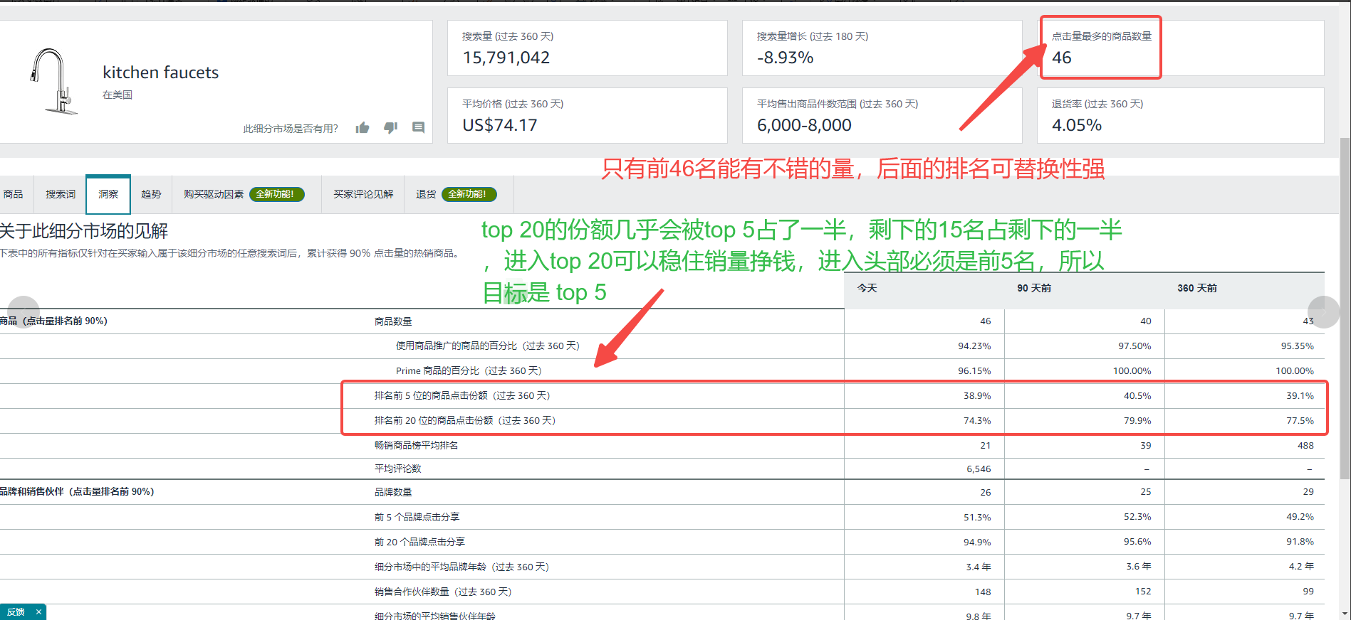
 |  | 9、产品主要的客问有：①质量不好，漏水，寿命短、②安装困难、③水流水压不够、④外观不佳：不美观，太矮

流量拆解
图片 | 品牌 | ASIN | 售价 | 优惠劵 | 月销 | 日销目标 | 子体月销 | 月销售额 | 上架时间 | 星级 | 评论 | 变体 | 总收录 | 自然 | 广告 | 推荐 | 大类 | 小节点 | 对手流量结构 | 分析1 | 反查流量词 | 分析2 | 时光机查运营打法 | 分析3 | 广告透视仪查广告架构 | 分析4 | 广告透视仪查广告组 | 分析5
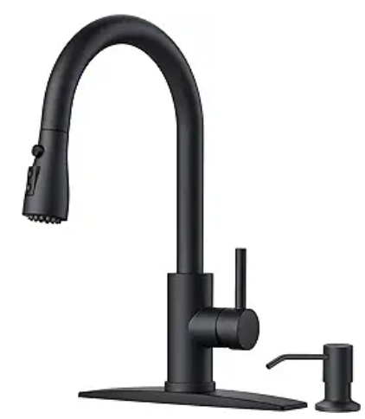 | FORIOUS | B0CPDHBCC6 | 54.99 | 20% | 949 | 23.333333333 | 500 | 52570 |  | 4.6 | 106 | 8 | 502 | 439 | 164 | 42 | #9,132 in Tools & Home Improvement | #25 in Touch On Kitchen Sink Faucets |  | 黑色款流量占比94%，银色款4%，黑色为主推款 |  | 流量结构占比 1.自然流量：51.77% 2.推荐流量：41.04% 3.广告流量：7.19% 前十流量量词占比60%，主打二级精准词，以场景词和属性词为主“厨房，水槽，带喷头/皂液器，水龙头” 结论：前期以二级三级精准词为主 |  | 历史广告流量走势 2月29% 3月13% 4月8% 5月9% 6月6.21% 7月8% 8月7% 8月9% 从走势看出付费流量随着排名提升比重在逐步降低，整体占比8-10% | 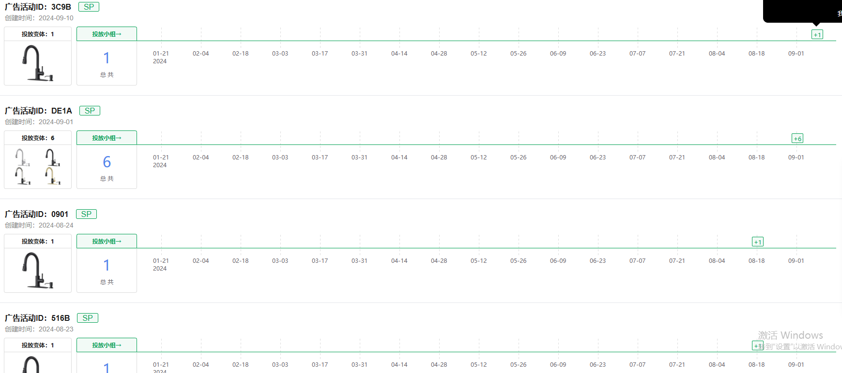 | 共计有 33 个SP广告活动、130 个投放小组，主投精准+定向 前期可以以SP广告为主，主投精准和定向，以二三级精准场景词和属性词为主 |  | SP广告总共有31个广告活动、66个投放小组 小组1：1*高转化词+1*产品 小组2：3-15*个精准二三级词+产品 广告词类型：场景词，属性词，品牌词 结论：主投SP广告，以二三级精准词，场景词，属性词，品牌词为主，多组投放
 | BASDEHEN | B0CD25DR34 | 29.99 | 50% | 2511 | 40 | 1000 | 75305 |  | 4.6 | 293 | 3 | 432 | 409 | 52 | 1 | #2,996 in Tools & Home Improvement | #9 in Touch On Kitchen Sink Faucets |  | 银色款流量占比74%，金色款26%，银色为主推款 |  | 流量结构占比 1.自然流量：87.5% 2.推荐流量：10.75% 3.广告流量：1.75% 前十流量量词占比70%，主打二级三级精准词，以场景词和属性词为主“厨房，水槽，带喷头/皂液器，水龙头”，也有少量一级词“faucet” 结论：以二级精准词为主 |  | 历史广告流量走势 集中在0.38-3.14%，平均3%，走势比较稳定 因为排名比较靠前，付费流量占比较低，占整体3%左右 | 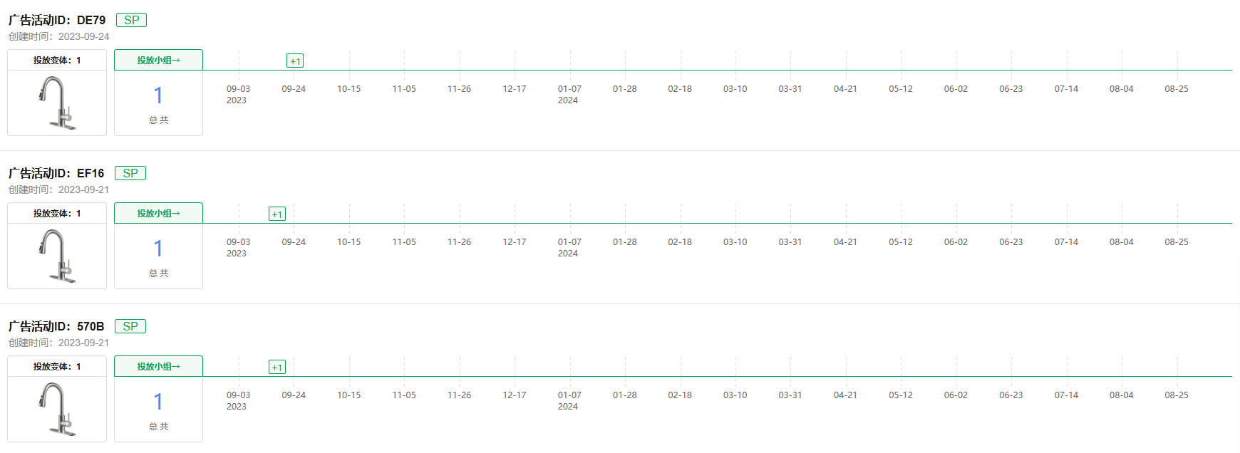 | 共计有 5 个SP广告活动、5 个投放小组，主投SP精准 排名上BS，关键词收录较高的情况下可以下调广告，少量投放SP精准广告 |  | SP广告总共有5个广告活动、5个投放小组 小组1：3-15*个精准二三级词+1*产品 广告词类型：场景词，属性词 结论：主投SP广告，以二三级精准词，场景词，属性词，品牌词为主，多组投放
 | BASDEHEN | B0CD25DR34 | 29.99 | 50% | 2511 | 80 | 1000 | 75305 |  | 4.6 | 293 | 3 | 432 | 409 | 52 | 1 | #2,996 in Tools & Home Improvement | #9 in Touch On Kitchen Sink Faucets
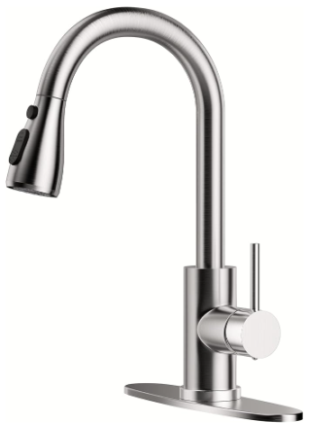 | IBOFYY | B0BV2NVH1N | 29.99 | 0% | 4300 | 100 | 3000 | 127218 |  | 4.6 | 400 | 4 | 470 | 469 | 10 | 0 | #2,571 in Tools & Home Improvement | #8 in Touch On Kitchen Sink Faucets |  | 银色款流量占比95%，黑色款5%，银色为主推款 |  | 流量结构占比 1.自然流量：79.36% 2.推荐流量：20.46% 3.广告流量：0.18% 前十流量量词占比90%，前五占80%，主打二级精准词，以场景词为主“厨房，水槽，” 结论：以1级和2级别精准词为主 |  | 历史广告流量走势 集中在0.28-0.36%，平均0.3%左右，走势比较稳定 因为排名比较靠前，所以付费流量占比较低，占整体0.3%左右 | 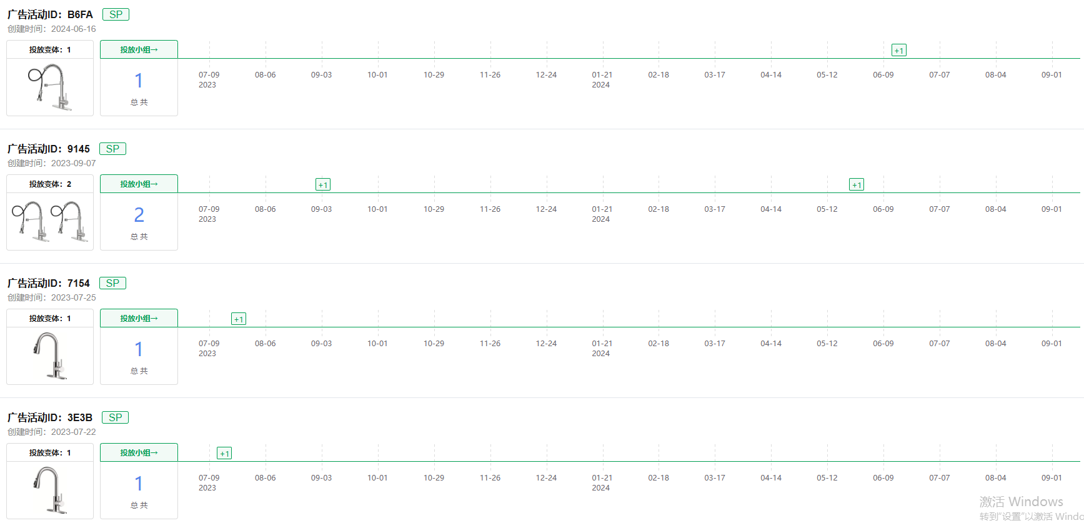 | 共计有 7 个SP广告活动、8 个投放小组，主投SP精准 排名上BS，关键词收录较高的情况下可以下调广告，少量投放SP精准广告 | 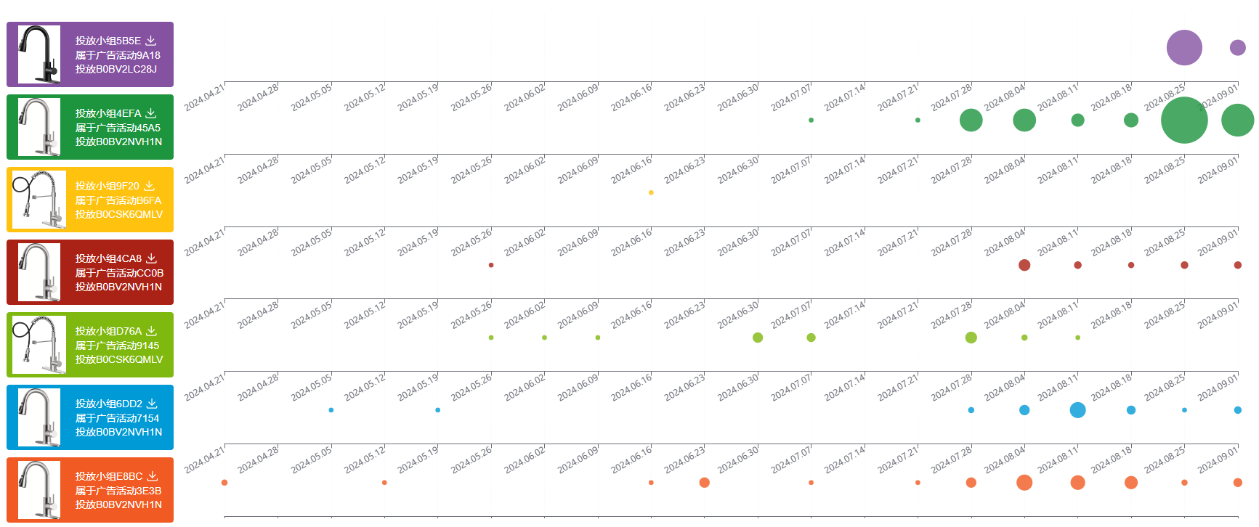 | SP广告总共有7个广告活动、7个投放小组 小组1：1*高转化词+1*产品 小组2：15-20*精准二三级词+1*产品 广告词类型：场景词，属性词 结论：主投SP广告，以二三级精准词，场景词，属性词，品牌词为主，多组投放
 | IBOFYY | B0BV2NVH1N | 29.99 | 0% | 4300 | 150 | 3000 | 127218 |  | 4.6 | 400 | 4 | 470 | 469 | 10 | 0 | #2,571 in Tools & Home Improvement | #8 in Touch On Kitchen Sink Faucets
 | IBOFYY | B0BV2NVH1N | 29.99 | 0% | 4300 | 150 | 3000 | 127218 |  | 4.6 | 400 | 4 | 470 | 469 | 10 | 0 | #2,571 in Tools & Home Improvement | #8 in Touch On Kitchen Sink Faucets

竞品爆发力
项目 | ASIN | LD | BD | 会员日 | 秋季会员日 | 黑五（11.17） | 网一（11.20） | 圣诞节
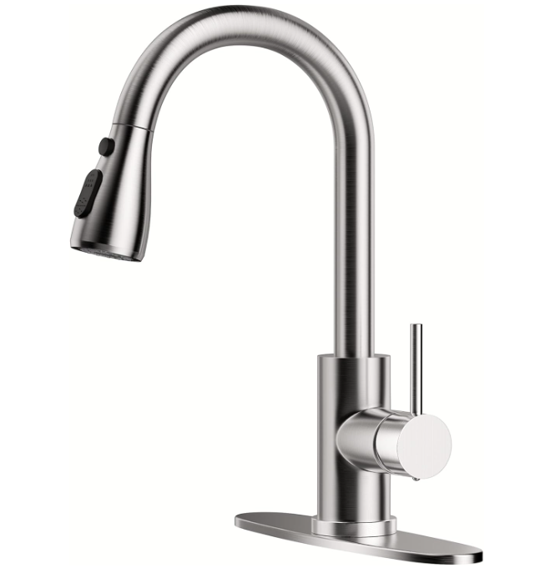 | B0BV2NVH1N | / | / | 会员两天平均199单/天，会员日前一周平均日销为68单，翻倍数为199/68=2.9倍 | 秋促两天平均单 78/天，秋促前一周平均日销为44单，78/44=1.8倍 | 黑五出单45/天，黑五前一周平均日销为45单，无翻倍 大类10000名，小类30名 | 网一出单45/天，网一前一周平均日销为45单，无翻倍 黑五网一（11.17-11.27）共出：505单 | 圣诞节出单29/天，圣诞节前一周平均日销为47单，圣诞节销量差
 |  | 无LD | 5月BD,136单/天，136/73=1.8倍
 |  | 无LD | 7月BD,121单/天，121/65=1.8倍
 |  | / | /
 |  | / | /
 |  | / | /
 |  | 几乎每个月BD一次，1次LD
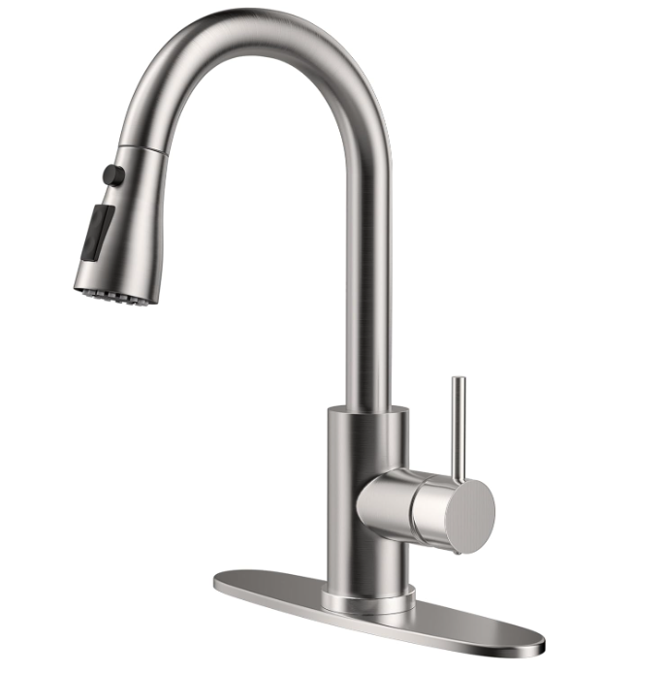 | B0CD25DR34 | 无LD | 5月BD,165单/天，165/103=1.6倍 | 会员两天平均578单/天，会员日前一周平均日销为42单，翻倍数为578/42=13.7倍 | 秋促两天平均单 89/天，秋促前一周平均日销为74单，89/74=1.2倍 | 黑五出单75/天，黑五前一周平均日销为58单，翻倍数为75/58=1.3倍 大类5244名，小类20名 | 网一出单75/天，网一前一周平均日销为58单，翻倍数为75/58=1.3倍 黑五网一（11.17-11.27）共出：831单 | 圣诞节出单23/天，圣诞节前一周平均日销为44单，圣诞节销量差
 |  | 无LD | 6月BD,121单/天，121/57=2.1倍
 |  | 无LD | 7月BD,216单/天，216/123=1.8倍
 |  | 无LD | 无BD
 |  | 无LD | 无BD
 |  | 无LD | 无BD
 |  | /
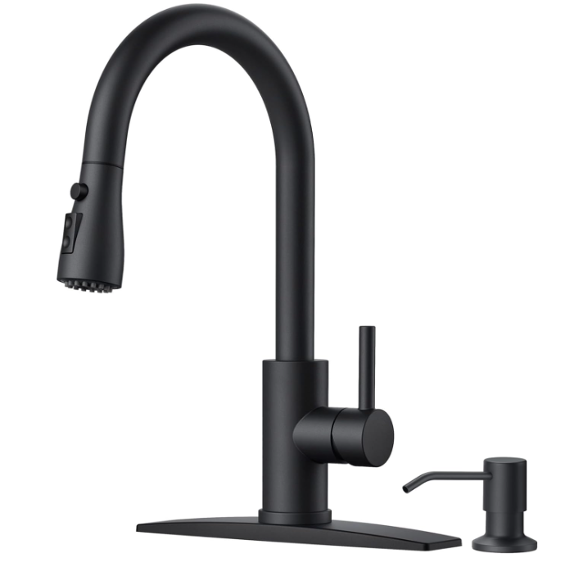 | B0CPDHBCC6 | 8.14-LD-37/33=1.1倍 | 6月BD,121单/天，121/57=2.1倍 | 会员两天平均60单/天，会员日前一周平均日销为21单，翻倍数为60/21=2.8倍 | 秋促两天平均单 97/天，秋促前一周平均日销为39单，97/39=2.5倍 | / | / | /
 |  | 8.29-LD-37/30=1.2倍 | 10月BD,216单/天，216/123=1.8倍
 |  | 9.26-LD-53/36=1.5倍 | /
 |  | / | /
 |  | / | /
 |  | / | /
 |  | /
 |  | B0CD25DR34 | B0C6JSW8PF
 |  | B0CPDHBCC6 | B0CN362S8M
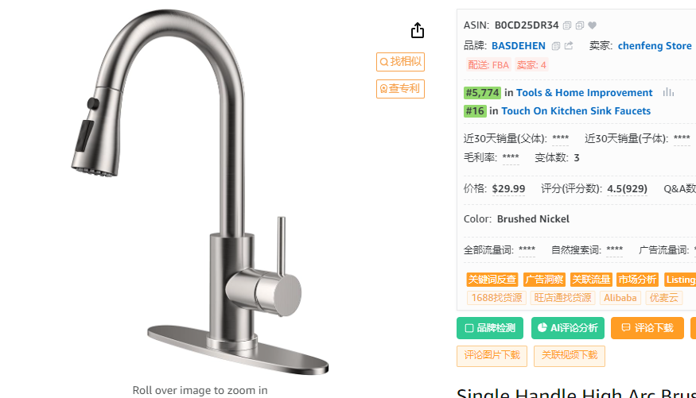
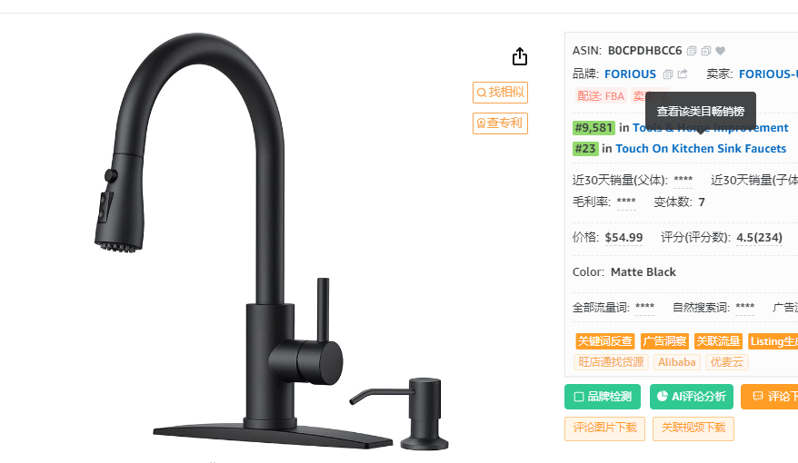
站点 | 时间 | ASIN | 日销量 |  | 站点 | 时间 | ASIN | 日销量 |  | 站点 | 时间 | ASIN | 日销量
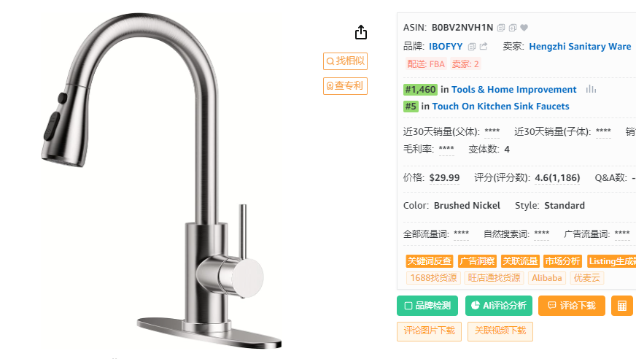
US | 2024/11/05 | B0BV2NVH1N | 106 |  | US | 2024/11/05 | B0CD25DR34 | 49 |  | US | 2024/11/05 | B0CPDHBCC6 | 37
US | 2024/11/04 | B0BV2NVH1N | 149 |  | US | 2024/11/04 | B0CD25DR34 | 46 |  | US | 2024/11/04 | B0CPDHBCC6 | 38
US | 2024/11/03 | B0BV2NVH1N | 131 |  | US | 2024/11/03 | B0CD25DR34 | 48 |  | US | 2024/11/03 | B0CPDHBCC6 | 40
US | 2024/11/02 | B0BV2NVH1N | 111 |  | US | 2024/11/02 | B0CD25DR34 | 51 |  | US | 2024/11/02 | B0CPDHBCC6 | 44
US | 2024/11/01 | B0BV2NVH1N | 95 |  | US | 2024/11/01 | B0CD25DR34 | 49 |  | US | 2024/11/01 | B0CPDHBCC6 | 43
US | 2024/10/31 | B0BV2NVH1N | 76 |  | US | 2024/10/31 | B0CD25DR34 | 48 |  | US | 2024/10/31 | B0CPDHBCC6 | 45
US | 2024/10/30 | B0BV2NVH1N | 73 |  | US | 2024/10/30 | B0CD25DR34 | 45 |  | US | 2024/10/30 | B0CPDHBCC6 | 44
US | 2024/10/29 | B0BV2NVH1N | 62 |  | US | 2024/10/29 | B0CD25DR34 | 45 |  | US | 2024/10/29 | B0CPDHBCC6 | 51
US | 2024/10/28 | B0BV2NVH1N | 57 |  | US | 2024/10/28 | B0CD25DR34 | 55 |  | US | 2024/10/28 | B0CPDHBCC6 | 57 | BD
US | 2024/10/27 | B0BV2NVH1N | 62 |  | US | 2024/10/27 | B0CD25DR34 | 60 |  | US | 2024/10/27 | B0CPDHBCC6 | 63 | BD
US | 2024/10/26 | B0BV2NVH1N | 50 |  | US | 2024/10/26 | B0CD25DR34 | 48 |  | US | 2024/10/26 | B0CPDHBCC6 | 43 | BD
US | 2024/10/25 | B0BV2NVH1N | 55 |  | US | 2024/10/25 | B0CD25DR34 | 46 |  | US | 2024/10/25 | B0CPDHBCC6 | 53 | BD
US | 2024/10/24 | B0BV2NVH1N | 60 |  | US | 2024/10/24 | B0CD25DR34 | 53 |  | US | 2024/10/24 | B0CPDHBCC6 | 53 | BD
US | 2024/10/23 | B0BV2NVH1N | 53 |  | US | 2024/10/23 | B0CD25DR34 | 57 |  | US | 2024/10/23 | B0CPDHBCC6 | 45 | BD
US | 2024/10/22 | B0BV2NVH1N | 62 |  | US | 2024/10/22 | B0CD25DR34 | 77 |  | US | 2024/10/22 | B0CPDHBCC6 | 59 | BD
US | 2024/10/21 | B0BV2NVH1N | 58 |  | US | 2024/10/21 | B0CD25DR34 | 67 | BD | US | 2024/10/21 | B0CPDHBCC6 | 57 | BD
US | 2024/10/20 | B0BV2NVH1N | 60 |  | US | 2024/10/20 | B0CD25DR34 | 96 | BD | US | 2024/10/20 | B0CPDHBCC6 | 39
US | 2024/10/19 | B0BV2NVH1N | 40 |  | US | 2024/10/19 | B0CD25DR34 | 70 | BD | US | 2024/10/19 | B0CPDHBCC6 | 29
US | 2024/10/18 | B0BV2NVH1N | 36 |  | US | 2024/10/18 | B0CD25DR34 | 80 | BD | US | 2024/10/18 | B0CPDHBCC6 | 33
US | 2024/10/17 | B0BV2NVH1N | 53 |  | US | 2024/10/17 | B0CD25DR34 | 97 | BD | US | 2024/10/17 | B0CPDHBCC6 | 42
US | 2024/10/16 | B0BV2NVH1N | 47 |  | US | 2024/10/16 | B0CD25DR34 | 72 | BD | US | 2024/10/16 | B0CPDHBCC6 | 32
US | 2024/10/15 | B0BV2NVH1N | 52 |  | US | 2024/10/15 | B0CD25DR34 | 71 | BD | US | 2024/10/15 | B0CPDHBCC6 | 44
US | 2024/10/14 | B0BV2NVH1N | 51 |  | US | 2024/10/14 | B0CD25DR34 | 68 | BD | US | 2024/10/14 | B0CPDHBCC6 | 37
US | 2024/10/13 | B0BV2NVH1N | 53 |  | US | 2024/10/13 | B0CD25DR34 | 43 |  | US | 2024/10/13 | B0CPDHBCC6 | 38
US | 2024/10/12 | B0BV2NVH1N | 59 |  | US | 2024/10/12 | B0CD25DR34 | 46 |  | US | 2024/10/12 | B0CPDHBCC6 | 37
US | 2024/10/11 | B0BV2NVH1N | 47 |  | US | 2024/10/11 | B0CD25DR34 | 44 |  | US | 2024/10/11 | B0CPDHBCC6 | 40
US | 2024/10/10 | B0BV2NVH1N | 42 |  | US | 2024/10/10 | B0CD25DR34 | 40 |  | US | 2024/10/10 | B0CPDHBCC6 | 42
US | 2024/10/09 | B0BV2NVH1N | 86 | 秋季会员日 | US | 2024/10/09 | B0CD25DR34 | 79 | 秋季会员日 | US | 2024/10/09 | B0CPDHBCC6 | 100 | 秋季会员日
US | 2024/10/08 | B0BV2NVH1N | 71 | 秋季会员日 | US | 2024/10/08 | B0CD25DR34 | 99 | 秋季会员日 | US | 2024/10/08 | B0CPDHBCC6 | 94 | 秋季会员日
US | 2024/10/07 | B0BV2NVH1N | 37 |  | US | 2024/10/07 | B0CD25DR34 | 54 |  | US | 2024/10/07 | B0CPDHBCC6 | 37
US | 2024/10/06 | B0BV2NVH1N | 34 |  | US | 2024/10/06 | B0CD25DR34 | 54 |  | US | 2024/10/06 | B0CPDHBCC6 | 37
US | 2024/10/05 | B0BV2NVH1N | 40 |  | US | 2024/10/05 | B0CD25DR34 | 79 |  | US | 2024/10/05 | B0CPDHBCC6 | 34
US | 2024/10/04 | B0BV2NVH1N | 42 |  | US | 2024/10/04 | B0CD25DR34 | 78 |  | US | 2024/10/04 | B0CPDHBCC6 | 40
US | 2024/10/03 | B0BV2NVH1N | 49 |  | US | 2024/10/03 | B0CD25DR34 | 82 |  | US | 2024/10/03 | B0CPDHBCC6 | 46
US | 2024/10/02 | B0BV2NVH1N | 53 |  | US | 2024/10/02 | B0CD25DR34 | 85 |  | US | 2024/10/02 | B0CPDHBCC6 | 43
US | 2024/10/01 | B0BV2NVH1N | 54 |  | US | 2024/10/01 | B0CD25DR34 | 88 |  | US | 2024/10/01 | B0CPDHBCC6 | 39
US | 2024/09/30 | B0BV2NVH1N | 57 |  | US | 2024/09/30 | B0CD25DR34 | 91 |  | US | 2024/09/30 | B0CPDHBCC6 | 42
US | 2024/09/29 | B0BV2NVH1N | 52 |  | US | 2024/09/29 | B0CD25DR34 | 106 |  | US | 2024/09/29 | B0CPDHBCC6 | 33
US | 2024/09/28 | B0BV2NVH1N | 55 |  | US | 2024/09/28 | B0CD25DR34 | 99 |  | US | 2024/09/28 | B0CPDHBCC6 | 27
US | 2024/09/27 | B0BV2NVH1N | 50 |  | US | 2024/09/27 | B0CD25DR34 | 82 |  | US | 2024/09/27 | B0CPDHBCC6 | 25
US | 2024/09/26 | B0BV2NVH1N | 53 |  | US | 2024/09/26 | B0CD25DR34 | 87 |  | US | 2024/09/26 | B0CPDHBCC6 | 29
US | 2024/09/25 | B0BV2NVH1N | 64 |  | US | 2024/09/25 | B0CD25DR34 | 107 |  | US | 2024/09/25 | B0CPDHBCC6 | 34 | LD
US | 2024/09/24 | B0BV2NVH1N | 84 |  | US | 2024/09/24 | B0CD25DR34 | 138 |  | US | 2024/09/24 | B0CPDHBCC6 | 37
US | 2024/09/23 | B0BV2NVH1N | 80 |  | US | 2024/09/23 | B0CD25DR34 | 158 |  | US | 2024/09/23 | B0CPDHBCC6 | 34
US | 2024/09/22 | B0BV2NVH1N | 74 |  | US | 2024/09/22 | B0CD25DR34 | 165 |  | US | 2024/09/22 | B0CPDHBCC6 | 33
US | 2024/09/21 | B0BV2NVH1N | 64 |  | US | 2024/09/21 | B0CD25DR34 | 135 |  | US | 2024/09/21 | B0CPDHBCC6 | 26
US | 2024/09/20 | B0BV2NVH1N | 68 |  | US | 2024/09/20 | B0CD25DR34 | 140 |  | US | 2024/09/20 | B0CPDHBCC6 | 34
US | 2024/09/19 | B0BV2NVH1N | 86 |  | US | 2024/09/19 | B0CD25DR34 | 159 |  | US | 2024/09/19 | B0CPDHBCC6 | 37
US | 2024/09/18 | B0BV2NVH1N | 81 |  | US | 2024/09/18 | B0CD25DR34 | 163 |  | US | 2024/09/18 | B0CPDHBCC6 | 36
US | 2024/09/17 | B0BV2NVH1N | 76 |  | US | 2024/09/17 | B0CD25DR34 | 167 |  | US | 2024/09/17 | B0CPDHBCC6 | 36
US | 2024/09/16 | B0BV2NVH1N | 86 |  | US | 2024/09/16 | B0CD25DR34 | 221 |  | US | 2024/09/16 | B0CPDHBCC6 | 54
US | 2024/09/15 | B0BV2NVH1N | 70 |  | US | 2024/09/15 | B0CD25DR34 | 271 |  | US | 2024/09/15 | B0CPDHBCC6 | 49
US | 2024/09/14 | B0BV2NVH1N | 73 |  | US | 2024/09/14 | B0CD25DR34 | 249 |  | US | 2024/09/14 | B0CPDHBCC6 | 42
US | 2024/09/13 | B0BV2NVH1N | 70 |  | US | 2024/09/13 | B0CD25DR34 | 174 |  | US | 2024/09/13 | B0CPDHBCC6 | 31
US | 2024/09/12 | B0BV2NVH1N | 70 |  | US | 2024/09/12 | B0CD25DR34 | 188 |  | US | 2024/09/12 | B0CPDHBCC6 | 36
US | 2024/09/11 | B0BV2NVH1N | 80 |  | US | 2024/09/11 | B0CD25DR34 | 131 |  | US | 2024/09/11 | B0CPDHBCC6 | 37
US | 2024/09/10 | B0BV2NVH1N | 98 |  | US | 2024/09/10 | B0CD25DR34 | 114 |  | US | 2024/09/10 | B0CPDHBCC6 | 36
US | 2024/09/09 | B0BV2NVH1N | 103 |  | US | 2024/09/09 | B0CD25DR34 | 113 |  | US | 2024/09/09 | B0CPDHBCC6 | 36
US | 2024/09/08 | B0BV2NVH1N | 121 |  | US | 2024/09/08 | B0CD25DR34 | 92 |  | US | 2024/09/08 | B0CPDHBCC6 | 39
US | 2024/09/07 | B0BV2NVH1N | 102 |  | US | 2024/09/07 | B0CD25DR34 | 69 |  | US | 2024/09/07 | B0CPDHBCC6 | 31
US | 2024/09/06 | B0BV2NVH1N | 118 |  | US | 2024/09/06 | B0CD25DR34 | 79 |  | US | 2024/09/06 | B0CPDHBCC6 | 30
US | 2024/09/05 | B0BV2NVH1N | 145 |  | US | 2024/09/05 | B0CD25DR34 | 73 |  | US | 2024/09/05 | B0CPDHBCC6 | 34
US | 2024/09/04 | B0BV2NVH1N | 164 |  | US | 2024/09/04 | B0CD25DR34 | 86 |  | US | 2024/09/04 | B0CPDHBCC6 | 38
US | 2024/09/03 | B0BV2NVH1N | 141 |  | US | 2024/09/03 | B0CD25DR34 | 71 |  | US | 2024/09/03 | B0CPDHBCC6 | 36
US | 2024/09/02 | B0BV2NVH1N | 212 |  | US | 2024/09/02 | B0CD25DR34 | 103 |  | US | 2024/09/02 | B0CPDHBCC6 | 39
US | 2024/09/01 | B0BV2NVH1N | 167 |  | US | 2024/09/01 | B0CD25DR34 | 86 |  | US | 2024/09/01 | B0CPDHBCC6 | 25
US | 2024/08/31 | B0BV2NVH1N | 157 |  | US | 2024/08/31 | B0CD25DR34 | 97 |  | US | 2024/08/31 | B0CPDHBCC6 | 29
US | 2024/08/30 | B0BV2NVH1N | 132 |  | US | 2024/08/30 | B0CD25DR34 | 84 |  | US | 2024/08/30 | B0CPDHBCC6 | 27
US | 2024/08/29 | B0BV2NVH1N | 129 |  | US | 2024/08/29 | B0CD25DR34 | 104 |  | US | 2024/08/29 | B0CPDHBCC6 | 33
US | 2024/08/28 | B0BV2NVH1N | 130 |  | US | 2024/08/28 | B0CD25DR34 | 94 |  | US | 2024/08/28 | B0CPDHBCC6 | 37 | LD
US | 2024/08/27 | B0BV2NVH1N | 143 |  | US | 2024/08/27 | B0CD25DR34 | 95 |  | US | 2024/08/27 | B0CPDHBCC6 | 32
US | 2024/08/26 | B0BV2NVH1N | 132 |  | US | 2024/08/26 | B0CD25DR34 | 100 |  | US | 2024/08/26 | B0CPDHBCC6 | 36
US | 2024/08/25 | B0BV2NVH1N | 118 |  | US | 2024/08/25 | B0CD25DR34 | 96 |  | US | 2024/08/25 | B0CPDHBCC6 | 30
US | 2024/08/24 | B0BV2NVH1N | 98 |  | US | 2024/08/24 | B0CD25DR34 | 71 |  | US | 2024/08/24 | B0CPDHBCC6 | 20
US | 2024/08/23 | B0BV2NVH1N | 116 |  | US | 2024/08/23 | B0CD25DR34 | 76 |  | US | 2024/08/23 | B0CPDHBCC6 | 27
US | 2024/08/22 | B0BV2NVH1N | 136 |  | US | 2024/08/22 | B0CD25DR34 | 86 |  | US | 2024/08/22 | B0CPDHBCC6 | 36
US | 2024/08/21 | B0BV2NVH1N | 158 |  | US | 2024/08/21 | B0CD25DR34 | 85 |  | US | 2024/08/21 | B0CPDHBCC6 | 32
US | 2024/08/20 | B0BV2NVH1N | 120 |  | US | 2024/08/20 | B0CD25DR34 | 71 |  | US | 2024/08/20 | B0CPDHBCC6 | 23
US | 2024/08/19 | B0BV2NVH1N | 164 |  | US | 2024/08/19 | B0CD25DR34 | 96 |  | US | 2024/08/19 | B0CPDHBCC6 | 28
US | 2024/08/18 | B0BV2NVH1N | 154 |  | US | 2024/08/18 | B0CD25DR34 | 89 |  | US | 2024/08/18 | B0CPDHBCC6 | 32
US | 2024/08/17 | B0BV2NVH1N | 145 |  | US | 2024/08/17 | B0CD25DR34 | 77 |  | US | 2024/08/17 | B0CPDHBCC6 | 32
US | 2024/08/16 | B0BV2NVH1N | 146 |  | US | 2024/08/16 | B0CD25DR34 | 79 |  | US | 2024/08/16 | B0CPDHBCC6 | 36
US | 2024/08/15 | B0BV2NVH1N | 139 |  | US | 2024/08/15 | B0CD25DR34 | 83 |  | US | 2024/08/15 | B0CPDHBCC6 | 33
US | 2024/08/14 | B0BV2NVH1N | 144 |  | US | 2024/08/14 | B0CD25DR34 | 87 |  | US | 2024/08/14 | B0CPDHBCC6 | 42 | LD
US | 2024/08/13 | B0BV2NVH1N | 126 |  | US | 2024/08/13 | B0CD25DR34 | 59 |  | US | 2024/08/13 | B0CPDHBCC6 | 28
US | 2024/08/12 | B0BV2NVH1N | 154 |  | US | 2024/08/12 | B0CD25DR34 | 67 |  | US | 2024/08/12 | B0CPDHBCC6 | 29
US | 2024/08/11 | B0BV2NVH1N | 147 |  | US | 2024/08/11 | B0CD25DR34 | 66 |  | US | 2024/08/11 | B0CPDHBCC6 | 28
US | 2024/08/10 | B0BV2NVH1N | 121 |  | US | 2024/08/10 | B0CD25DR34 | 67 |  | US | 2024/08/10 | B0CPDHBCC6 | 29
US | 2024/08/09 | B0BV2NVH1N | 126 |  | US | 2024/08/09 | B0CD25DR34 | 79 |  | US | 2024/08/09 | B0CPDHBCC6 | 24
US | 2024/08/08 | B0BV2NVH1N | 102 |  | US | 2024/08/08 | B0CD25DR34 | 91 |  | US | 2024/08/08 | B0CPDHBCC6 | 27
US | 2024/08/07 | B0BV2NVH1N | 95 |  | US | 2024/08/07 | B0CD25DR34 | 93 |  | US | 2024/08/07 | B0CPDHBCC6 | 28
US | 2024/08/06 | B0BV2NVH1N | 99 |  | US | 2024/08/06 | B0CD25DR34 | 94 |  | US | 2024/08/06 | B0CPDHBCC6 | 28
US | 2024/08/05 | B0BV2NVH1N | 97 |  | US | 2024/08/05 | B0CD25DR34 | 94 |  | US | 2024/08/05 | B0CPDHBCC6 | 30
US | 2024/08/04 | B0BV2NVH1N | 98 |  | US | 2024/08/04 | B0CD25DR34 | 72 |  | US | 2024/08/04 | B0CPDHBCC6 | 24
US | 2024/08/03 | B0BV2NVH1N | 91 |  | US | 2024/08/03 | B0CD25DR34 | 79 |  | US | 2024/08/03 | B0CPDHBCC6 | 31
US | 2024/08/02 | B0BV2NVH1N | 86 |  | US | 2024/08/02 | B0CD25DR34 | 79 |  | US | 2024/08/02 | B0CPDHBCC6 | 27
US | 2024/08/01 | B0BV2NVH1N | 89 |  | US | 2024/08/01 | B0CD25DR34 | 96 |  | US | 2024/08/01 | B0CPDHBCC6 | 24
US | 2024/07/31 | B0BV2NVH1N | 94 |  | US | 2024/07/31 | B0CD25DR34 | 102 |  | US | 2024/07/31 | B0CPDHBCC6 | 24
US | 2024/07/30 | B0BV2NVH1N | 100 |  | US | 2024/07/30 | B0CD25DR34 | 117 |  | US | 2024/07/30 | B0CPDHBCC6 | 26
US | 2024/07/29 | B0BV2NVH1N | 104 | BD | US | 2024/07/29 | B0CD25DR34 | 157 | BD | US | 2024/07/29 | B0CPDHBCC6 | 23
US | 2024/07/28 | B0BV2NVH1N | 137 | BD | US | 2024/07/28 | B0CD25DR34 | 274 | BD | US | 2024/07/28 | B0CPDHBCC6 | 20
US | 2024/07/27 | B0BV2NVH1N | 118 | BD | US | 2024/07/27 | B0CD25DR34 | 243 | BD | US | 2024/07/27 | B0CPDHBCC6 | 20
US | 2024/07/26 | B0BV2NVH1N | 119 | BD | US | 2024/07/26 | B0CD25DR34 | 227 | BD | US | 2024/07/26 | B0CPDHBCC6 | 16
US | 2024/07/25 | B0BV2NVH1N | 127 | BD | US | 2024/07/25 | B0CD25DR34 | 235 | BD | US | 2024/07/25 | B0CPDHBCC6 | 17
US | 2024/07/24 | B0BV2NVH1N | 121 | BD | US | 2024/07/24 | B0CD25DR34 | 230 | BD | US | 2024/07/24 | B0CPDHBCC6 | 18
US | 2024/07/23 | B0BV2NVH1N | 123 | BD | US | 2024/07/23 | B0CD25DR34 | 199 | BD | US | 2024/07/23 | B0CPDHBCC6 | 18
US | 2024/07/22 | B0BV2NVH1N | 120 | BD | US | 2024/07/22 | B0CD25DR34 | 168 | BD | US | 2024/07/22 | B0CPDHBCC6 | 17
US | 2024/07/21 | B0BV2NVH1N | 66 |  | US | 2024/07/21 | B0CD25DR34 | 95 |  | US | 2024/07/21 | B0CPDHBCC6 | 18
US | 2024/07/20 | B0BV2NVH1N | 63 |  | US | 2024/07/20 | B0CD25DR34 | 109 |  | US | 2024/07/20 | B0CPDHBCC6 | 17
US | 2024/07/19 | B0BV2NVH1N | 65 |  | US | 2024/07/19 | B0CD25DR34 | 124 |  | US | 2024/07/19 | B0CPDHBCC6 | 17
US | 2024/07/18 | B0BV2NVH1N | 69 |  | US | 2024/07/18 | B0CD25DR34 | 165 |  | US | 2024/07/18 | B0CPDHBCC6 | 19
US | 2024/07/17 | B0BV2NVH1N | 248 | 会员日 | US | 2024/07/17 | B0CD25DR34 | 695 | 会员日 | US | 2024/07/17 | B0CPDHBCC6 | 57 | 会员日
US | 2024/07/16 | B0BV2NVH1N | 149 | 会员日 | US | 2024/07/16 | B0CD25DR34 | 461 | 会员日 | US | 2024/07/16 | B0CPDHBCC6 | 60 | 会员日
US | 2024/07/15 | B0BV2NVH1N | 52 |  | US | 2024/07/15 | B0CD25DR34 | 41 |  | US | 2024/07/15 | B0CPDHBCC6 | 20
US | 2024/07/14 | B0BV2NVH1N | 62 |  | US | 2024/07/14 | B0CD25DR34 | 41 |  | US | 2024/07/14 | B0CPDHBCC6 | 24
US | 2024/07/13 | B0BV2NVH1N | 58 |  | US | 2024/07/13 | B0CD25DR34 | 38 |  | US | 2024/07/13 | B0CPDHBCC6 | 24
US | 2024/07/12 | B0BV2NVH1N | 82 |  | US | 2024/07/12 | B0CD25DR34 | 40 |  | US | 2024/07/12 | B0CPDHBCC6 | 23
US | 2024/07/11 | B0BV2NVH1N | 65 |  | US | 2024/07/11 | B0CD25DR34 | 40 |  | US | 2024/07/11 | B0CPDHBCC6 | 17
US | 2024/07/10 | B0BV2NVH1N | 79 |  | US | 2024/07/10 | B0CD25DR34 | 49 |  | US | 2024/07/10 | B0CPDHBCC6 | 21
US | 2024/07/09 | B0BV2NVH1N | 83 |  | US | 2024/07/09 | B0CD25DR34 | 47 |  | US | 2024/07/09 | B0CPDHBCC6 | 21
US | 2024/07/08 | B0BV2NVH1N | 87 |  | US | 2024/07/08 | B0CD25DR34 | 49 |  | US | 2024/07/08 | B0CPDHBCC6 | 20
US | 2024/07/07 | B0BV2NVH1N | 89 |  | US | 2024/07/07 | B0CD25DR34 | 51 |  | US | 2024/07/07 | B0CPDHBCC6 | 20
US | 2024/07/06 | B0BV2NVH1N | 72 |  | US | 2024/07/06 | B0CD25DR34 | 53 |  | US | 2024/07/06 | B0CPDHBCC6 | 19
US | 2024/07/05 | B0BV2NVH1N | 77 |  | US | 2024/07/05 | B0CD25DR34 | 62 |  | US | 2024/07/05 | B0CPDHBCC6 | 29
US | 2024/07/04 | B0BV2NVH1N | 74 |  | US | 2024/07/04 | B0CD25DR34 | 62 |  | US | 2024/07/04 | B0CPDHBCC6 | 20
US | 2024/07/03 | B0BV2NVH1N | 80 |  | US | 2024/07/03 | B0CD25DR34 | 80 |  | US | 2024/07/03 | B0CPDHBCC6 | 24
US | 2024/07/02 | B0BV2NVH1N | 96 |  | US | 2024/07/02 | B0CD25DR34 | 92 |  | US | 2024/07/02 | B0CPDHBCC6 | 29
US | 2024/07/01 | B0BV2NVH1N | 85 |  | US | 2024/07/01 | B0CD25DR34 | 121 | BD | US | 2024/07/01 | B0CPDHBCC6 | 35 | BD
US | 2024/06/30 | B0BV2NVH1N | 79 |  | US | 2024/06/30 | B0CD25DR34 | 178 | BD | US | 2024/06/30 | B0CPDHBCC6 | 34 | BD
US | 2024/06/29 | B0BV2NVH1N | 67 |  | US | 2024/06/29 | B0CD25DR34 | 134 | BD | US | 2024/06/29 | B0CPDHBCC6 | 33 | BD
US | 2024/06/28 | B0BV2NVH1N | 73 |  | US | 2024/06/28 | B0CD25DR34 | 130 | BD | US | 2024/06/28 | B0CPDHBCC6 | 27 | BD
US | 2024/06/27 | B0BV2NVH1N | 93 |  | US | 2024/06/27 | B0CD25DR34 | 121 | BD | US | 2024/06/27 | B0CPDHBCC6 | 27 | BD
US | 2024/06/26 | B0BV2NVH1N | 96 |  | US | 2024/06/26 | B0CD25DR34 | 117 | BD | US | 2024/06/26 | B0CPDHBCC6 | 26 | BD
US | 2024/06/25 | B0BV2NVH1N | 132 |  | US | 2024/06/25 | B0CD25DR34 | 100 | BD | US | 2024/06/25 | B0CPDHBCC6 | 23 | BD
US | 2024/06/24 | B0BV2NVH1N | 160 |  | US | 2024/06/24 | B0CD25DR34 | 74 | BD | US | 2024/06/24 | B0CPDHBCC6 | 28 | BD
US | 2024/06/23 | B0BV2NVH1N | 203 |  | US | 2024/06/23 | B0CD25DR34 | 39 |  | US | 2024/06/23 | B0CPDHBCC6 | 27
US | 2024/06/22 | B0BV2NVH1N | 161 |  | US | 2024/06/22 | B0CD25DR34 | 41 |  | US | 2024/06/22 | B0CPDHBCC6 | 22
US | 2024/06/21 | B0BV2NVH1N | 156 |  | US | 2024/06/21 | B0CD25DR34 | 56 |  | US | 2024/06/21 | B0CPDHBCC6 | 21
US | 2024/06/20 | B0BV2NVH1N | 169 |  | US | 2024/06/20 | B0CD25DR34 | 60 |  | US | 2024/06/20 | B0CPDHBCC6 | 27
US | 2024/06/19 | B0BV2NVH1N | 148 |  | US | 2024/06/19 | B0CD25DR34 | 67 |  | US | 2024/06/19 | B0CPDHBCC6 | 25
US | 2024/06/18 | B0BV2NVH1N | 117 |  | US | 2024/06/18 | B0CD25DR34 | 59 |  | US | 2024/06/18 | B0CPDHBCC6 | 23
US | 2024/06/17 | B0BV2NVH1N | 110 |  | US | 2024/06/17 | B0CD25DR34 | 80 |  | US | 2024/06/17 | B0CPDHBCC6 | 28
US | 2024/06/16 | B0BV2NVH1N | 67 |  | US | 2024/06/16 | B0CD25DR34 | 63 |  | US | 2024/06/16 | B0CPDHBCC6 | 20
US | 2024/06/15 | B0BV2NVH1N | 68 |  | US | 2024/06/15 | B0CD25DR34 | 67 |  | US | 2024/06/15 | B0CPDHBCC6 | 19
US | 2024/06/14 | B0BV2NVH1N | 88 |  | US | 2024/06/14 | B0CD25DR34 | 75 |  | US | 2024/06/14 | B0CPDHBCC6 | 20
US | 2024/06/13 | B0BV2NVH1N | 76 |  | US | 2024/06/13 | B0CD25DR34 | 69 |  | US | 2024/06/13 | B0CPDHBCC6 | 18
US | 2024/06/12 | B0BV2NVH1N | 79 |  | US | 2024/06/12 | B0CD25DR34 | 72 |  | US | 2024/06/12 | B0CPDHBCC6 | 21
US | 2024/06/11 | B0BV2NVH1N | 89 |  | US | 2024/06/11 | B0CD25DR34 | 78 |  | US | 2024/06/11 | B0CPDHBCC6 | 17
US | 2024/06/10 | B0BV2NVH1N | 92 |  | US | 2024/06/10 | B0CD25DR34 | 86 |  | US | 2024/06/10 | B0CPDHBCC6 | 24
US | 2024/06/09 | B0BV2NVH1N | 105 |  | US | 2024/06/09 | B0CD25DR34 | 85 |  | US | 2024/06/09 | B0CPDHBCC6 | 28
US | 2024/06/08 | B0BV2NVH1N | 88 |  | US | 2024/06/08 | B0CD25DR34 | 89 |  | US | 2024/06/08 | B0CPDHBCC6 | 19
US | 2024/06/07 | B0BV2NVH1N | 96 |  | US | 2024/06/07 | B0CD25DR34 | 105 |  | US | 2024/06/07 | B0CPDHBCC6 | 20
US | 2024/06/06 | B0BV2NVH1N | 83 |  | US | 2024/06/06 | B0CD25DR34 | 94 |  | US | 2024/06/06 | B0CPDHBCC6 | 16
US | 2024/06/05 | B0BV2NVH1N | 73 |  | US | 2024/06/05 | B0CD25DR34 | 113 |  | US | 2024/06/05 | B0CPDHBCC6 | 21
US | 2024/06/04 | B0BV2NVH1N | 67 |  | US | 2024/06/04 | B0CD25DR34 | 129 | BD | US | 2024/06/04 | B0CPDHBCC6 | 20
US | 2024/06/03 | B0BV2NVH1N | 84 |  | US | 2024/06/03 | B0CD25DR34 | 162 | BD | US | 2024/06/03 | B0CPDHBCC6 | 18
US | 2024/06/02 | B0BV2NVH1N | 55 |  | US | 2024/06/02 | B0CD25DR34 | 191 | BD | US | 2024/06/02 | B0CPDHBCC6 | 24
US | 2024/06/01 | B0BV2NVH1N | 61 |  | US | 2024/06/01 | B0CD25DR34 | 166 | BD | US | 2024/06/01 | B0CPDHBCC6 | 23
US | 2024/05/31 | B0BV2NVH1N | 66 |  | US | 2024/05/31 | B0CD25DR34 | 170 | BD | US | 2024/05/31 | B0CPDHBCC6 | 19
US | 2024/05/30 | B0BV2NVH1N | 81 |  | US | 2024/05/30 | B0CD25DR34 | 168 | BD | US | 2024/05/30 | B0CPDHBCC6 | 20
US | 2024/05/29 | B0BV2NVH1N | 83 |  | US | 2024/05/29 | B0CD25DR34 | 180 | BD | US | 2024/05/29 | B0CPDHBCC6 | 20
US | 2024/05/28 | B0BV2NVH1N | 93 |  | US | 2024/05/28 | B0CD25DR34 | 177 | BD | US | 2024/05/28 | B0CPDHBCC6 | 19
US | 2024/05/27 | B0BV2NVH1N | 114 | BD | US | 2024/05/27 | B0CD25DR34 | 146 | BD | US | 2024/05/27 | B0CPDHBCC6 | 16
US | 2024/05/26 | B0BV2NVH1N | 153 | BD | US | 2024/05/26 | B0CD25DR34 | 75 |  | US | 2024/05/26 | B0CPDHBCC6 | 12
US | 2024/05/25 | B0BV2NVH1N | 149 | BD | US | 2024/05/25 | B0CD25DR34 | 81 |  | US | 2024/05/25 | B0CPDHBCC6 | 15
US | 2024/05/24 | B0BV2NVH1N | 135 | BD | US | 2024/05/24 | B0CD25DR34 | 111 |  | US | 2024/05/24 | B0CPDHBCC6 | 13
US | 2024/05/23 | B0BV2NVH1N | 146 | BD | US | 2024/05/23 | B0CD25DR34 | 109 |  | US | 2024/05/23 | B0CPDHBCC6 | 11
US | 2024/05/22 | B0BV2NVH1N | 134 | BD | US | 2024/05/22 | B0CD25DR34 | 104 |  | US | 2024/05/22 | B0CPDHBCC6 | 16
US | 2024/05/21 | B0BV2NVH1N | 131 | BD | US | 2024/05/21 | B0CD25DR34 | 115 |  | US | 2024/05/21 | B0CPDHBCC6 | 21
US | 2024/05/20 | B0BV2NVH1N | 133 | BD | US | 2024/05/20 | B0CD25DR34 | 132 |  | US | 2024/05/20 | B0CPDHBCC6 | 17
US | 2024/05/19 | B0BV2NVH1N | 84 |  | US | 2024/05/19 | B0CD25DR34 | 125 |  | US | 2024/05/19 | B0CPDHBCC6 | 18
US | 2024/05/18 | B0BV2NVH1N | 66 |  | US | 2024/05/18 | B0CD25DR34 | 113 |  | US | 2024/05/18 | B0CPDHBCC6 | 14
US | 2024/05/17 | B0BV2NVH1N | 70 |  | US | 2024/05/17 | B0CD25DR34 | 117 |  | US | 2024/05/17 | B0CPDHBCC6 | 13
US | 2024/05/16 | B0BV2NVH1N | 67 |  | US | 2024/05/16 | B0CD25DR34 | 116 |  | US | 2024/05/16 | B0CPDHBCC6 | 13
US | 2024/05/15 | B0BV2NVH1N | 70 |  | US | 2024/05/15 | B0CD25DR34 | 129 |  | US | 2024/05/15 | B0CPDHBCC6 | 13
US | 2024/05/14 | B0BV2NVH1N | 76 |  | US | 2024/05/14 | B0CD25DR34 | 122 |  | US | 2024/05/14 | B0CPDHBCC6 | 13
US | 2024/05/13 | B0BV2NVH1N | 79 |  | US | 2024/05/13 | B0CD25DR34 | 139 |  | US | 2024/05/13 | B0CPDHBCC6 | 11
US | 2024/05/12 | B0BV2NVH1N | 67 |  | US | 2024/05/12 | B0CD25DR34 | 120 |  | US | 2024/05/12 | B0CPDHBCC6 | 11
US | 2024/05/11 | B0BV2NVH1N | 63 |  | US | 2024/05/11 | B0CD25DR34 | 112 |  | US | 2024/05/11 | B0CPDHBCC6 | 8
US | 2024/05/10 | B0BV2NVH1N | 63 |  | US | 2024/05/10 | B0CD25DR34 | 121 |  | US | 2024/05/10 | B0CPDHBCC6 | 21
US | 2024/05/09 | B0BV2NVH1N | 72 |  | US | 2024/05/09 | B0CD25DR34 | 108 |  | US | 2024/05/09 | B0CPDHBCC6 | 18
US | 2024/05/08 | B0BV2NVH1N | 86 |  | US | 2024/05/08 | B0CD25DR34 | 129 |  | US | 2024/05/08 | B0CPDHBCC6 | 18
US | 2024/05/07 | B0BV2NVH1N | 88 |  | US | 2024/05/07 | B0CD25DR34 | 132 |  | US | 2024/05/07 | B0CPDHBCC6 | 20
US | 2024/05/06 | B0BV2NVH1N | 97 |  | US | 2024/05/06 | B0CD25DR34 | 172 |  | US | 2024/05/06 | B0CPDHBCC6 | 21
US | 2024/05/05 | B0BV2NVH1N | 81 |  | US | 2024/05/05 | B0CD25DR34 | 171 |  | US | 2024/05/05 | B0CPDHBCC6 | 15
US | 2024/05/04 | B0BV2NVH1N | 67 |  | US | 2024/05/04 | B0CD25DR34 | 145 |  | US | 2024/05/04 | B0CPDHBCC6 | 22
US | 2024/05/03 | B0BV2NVH1N | 64 |  | US | 2024/05/03 | B0CD25DR34 | 137 |  | US | 2024/05/03 | B0CPDHBCC6 | 23
US | 2024/05/02 | B0BV2NVH1N | 63 |  | US | 2024/05/02 | B0CD25DR34 | 159 |  | US | 2024/05/02 | B0CPDHBCC6 | 23
US | 2024/05/01 | B0BV2NVH1N | 73 |  | US | 2024/05/01 | B0CD25DR34 | 144 |  | US | 2024/05/01 | B0CPDHBCC6 | 23
US | 2024/04/30 | B0BV2NVH1N | 85 |  | US | 2024/04/30 | B0CD25DR34 | 151 |  | US | 2024/04/30 | B0CPDHBCC6 | 18
US | 2024/04/29 | B0BV2NVH1N | 89 |  | US | 2024/04/29 | B0CD25DR34 | 155 |  | US | 2024/04/29 | B0CPDHBCC6 | 14
US | 2024/04/28 | B0BV2NVH1N | 93 |  | US | 2024/04/28 | B0CD25DR34 | 161 |  | US | 2024/04/28 | B0CPDHBCC6 | 14
US | 2024/04/27 | B0BV2NVH1N | 80 |  | US | 2024/04/27 | B0CD25DR34 | 148 |  | US | 2024/04/27 | B0CPDHBCC6 | 15
US | 2024/04/26 | B0BV2NVH1N | 90 |  | US | 2024/04/26 | B0CD25DR34 | 128 |  | US | 2024/04/26 | B0CPDHBCC6 | 15
US | 2024/04/25 | B0BV2NVH1N | 97 |  | US | 2024/04/25 | B0CD25DR34 | 111 |  | US | 2024/04/25 | B0CPDHBCC6 | 19
US | 2024/04/24 | B0BV2NVH1N | 114 |  | US | 2024/04/24 | B0CD25DR34 | 96 |  | US | 2024/04/24 | B0CPDHBCC6 | 14
US | 2024/04/23 | B0BV2NVH1N | 102 |  | US | 2024/04/23 | B0CD25DR34 | 79 |  | US | 2024/04/23 | B0CPDHBCC6 | 13
US | 2024/04/22 | B0BV2NVH1N | 94 |  | US | 2024/04/22 | B0CD25DR34 | 63 |  | US | 2024/04/22 | B0CPDHBCC6 | 16
US | 2024/04/21 | B0BV2NVH1N | 93 |  | US | 2024/04/21 | B0CD25DR34 | 50 |  | US | 2024/04/21 | B0CPDHBCC6 | 15
US | 2024/04/20 | B0BV2NVH1N | 77 |  | US | 2024/04/20 | B0CD25DR34 | 32 |  | US | 2024/04/20 | B0CPDHBCC6 | 13
US | 2024/04/19 | B0BV2NVH1N | 68 |  | US | 2024/04/19 | B0CD25DR34 | 27 |  | US | 2024/04/19 | B0CPDHBCC6 | 11
US | 2024/04/18 | B0BV2NVH1N | 62 |  | US | 2024/04/18 | B0CD25DR34 | 30 |  | US | 2024/04/18 | B0CPDHBCC6 | 12
US | 2024/04/17 | B0BV2NVH1N | 49 |  | US | 2024/04/17 | B0CD25DR34 | 24 |  | US | 2024/04/17 | B0CPDHBCC6 | 7
US | 2024/04/16 | B0BV2NVH1N | 60 |  | US | 2024/04/16 | B0CD25DR34 | 18 |  | US | 2024/04/16 | B0CPDHBCC6 | 6
US | 2024/04/15 | B0BV2NVH1N | 64 |  | US | 2024/04/15 | B0CD25DR34 | 19 |  | US | 2024/04/15 | B0CPDHBCC6 | 8
US | 2024/04/14 | B0BV2NVH1N | 59 |  | US | 2024/04/14 | B0CD25DR34 | 25 |  | US | 2024/04/14 | B0CPDHBCC6 | 11
US | 2024/04/13 | B0BV2NVH1N | 54 |  | US | 2024/04/13 | B0CD25DR34 | 24 |  | US | 2024/04/13 | B0CPDHBCC6 | 8
US | 2024/04/12 | B0BV2NVH1N | 66 |  | US | 2024/04/12 | B0CD25DR34 | 30 |  | US | 2024/04/12 | B0CPDHBCC6 | 7
US | 2024/04/11 | B0BV2NVH1N | 62 |  | US | 2024/04/11 | B0CD25DR34 | 31 |  | US | 2024/04/11 | B0CPDHBCC6 | 10
US | 2024/04/10 | B0BV2NVH1N | 52 |  | US | 2024/04/10 | B0CD25DR34 | 27 |  | US | 2024/04/10 | B0CPDHBCC6 | 11
US | 2024/04/09 | B0BV2NVH1N | 43 |  | US | 2024/04/09 | B0CD25DR34 | 28 |  | US | 2024/04/09 | B0CPDHBCC6 | 13
US | 2024/04/08 | B0BV2NVH1N | 47 |  | US | 2024/04/08 | B0CD25DR34 | 23 |  | US | 2024/04/08 | B0CPDHBCC6 | 11
US | 2024/04/07 | B0BV2NVH1N | 38 |  | US | 2024/04/07 | B0CD25DR34 | 17 |  | US | 2024/04/07 | B0CPDHBCC6 | 13
US | 2024/04/06 | B0BV2NVH1N | 41 |  | US | 2024/04/06 | B0CD25DR34 | 19 |  | US | 2024/04/06 | B0CPDHBCC6 | 13
US | 2024/04/05 | B0BV2NVH1N | 60 |  | US | 2024/04/05 | B0CD25DR34 | 20 |  | US | 2024/04/05 | B0CPDHBCC6 | 14
US | 2024/04/04 | B0BV2NVH1N | 59 |  | US | 2024/04/04 | B0CD25DR34 | 20 |  | US | 2024/04/04 | B0CPDHBCC6 | 12
US | 2024/04/03 | B0BV2NVH1N | 53 |  | US | 2024/04/03 | B0CD25DR34 | 21 |  | US | 2024/04/03 | B0CPDHBCC6 | 13
US | 2024/04/02 | B0BV2NVH1N | 48 |  | US | 2024/04/02 | B0CD25DR34 | 24 |  | US | 2024/04/02 | B0CPDHBCC6 | 12
US | 2024/04/01 | B0BV2NVH1N | 56 |  | US | 2024/04/01 | B0CD25DR34 | 25 |  | US | 2024/04/01 | B0CPDHBCC6 | 9
US | 2024/03/31 | B0BV2NVH1N | 51 |  | US | 2024/03/31 | B0CD25DR34 | 18 |  | US | 2024/03/31 | B0CPDHBCC6 | 7
US | 2024/03/30 | B0BV2NVH1N | 44 |  | US | 2024/03/30 | B0CD25DR34 | 22 |  | US | 2024/03/30 | B0CPDHBCC6 | 7
US | 2024/03/29 | B0BV2NVH1N | 49 |  | US | 2024/03/29 | B0CD25DR34 | 30 |  | US | 2024/03/29 | B0CPDHBCC6 | 7
US | 2024/03/28 | B0BV2NVH1N | 48 |  | US | 2024/03/28 | B0CD25DR34 | 32 |  | US | 2024/03/28 | B0CPDHBCC6 | 7
US | 2024/03/27 | B0BV2NVH1N | 44 |  | US | 2024/03/27 | B0CD25DR34 | 24 |  | US | 2024/03/27 | B0CPDHBCC6 | 8
US | 2024/03/26 | B0BV2NVH1N | 39 |  | US | 2024/03/26 | B0CD25DR34 | 24 |  | US | 2024/03/26 | B0CPDHBCC6 | 13
US | 2024/03/25 | B0BV2NVH1N | 48 |  | US | 2024/03/25 | B0CD25DR34 | 23 |  | US | 2024/03/25 | B0CPDHBCC6 | 10
US | 2024/03/24 | B0BV2NVH1N | 46 |  | US | 2024/03/24 | B0CD25DR34 | 23 |  | US | 2024/03/24 | B0CPDHBCC6 | 10
US | 2024/03/23 | B0BV2NVH1N | 45 |  | US | 2024/03/23 | B0CD25DR34 | 22 |  | US | 2024/03/23 | B0CPDHBCC6 | 9
US | 2024/03/22 | B0BV2NVH1N | 49 |  | US | 2024/03/22 | B0CD25DR34 | 29 |  | US | 2024/03/22 | B0CPDHBCC6 | 10
US | 2024/03/21 | B0BV2NVH1N | 49 |  | US | 2024/03/21 | B0CD25DR34 | 38 |  | US | 2024/03/21 | B0CPDHBCC6 | 13
US | 2024/03/20 | B0BV2NVH1N | 46 |  | US | 2024/03/20 | B0CD25DR34 | 35 |  | US | 2024/03/20 | B0CPDHBCC6 | 12
US | 2024/03/19 | B0BV2NVH1N | 51 |  | US | 2024/03/19 | B0CD25DR34 | 40 |  | US | 2024/03/19 | B0CPDHBCC6 | 15
US | 2024/03/18 | B0BV2NVH1N | 59 |  | US | 2024/03/18 | B0CD25DR34 | 57 |  | US | 2024/03/18 | B0CPDHBCC6 | 13
US | 2024/03/17 | B0BV2NVH1N | 60 |  | US | 2024/03/17 | B0CD25DR34 | 69 |  | US | 2024/03/17 | B0CPDHBCC6 | 11
US | 2024/03/16 | B0BV2NVH1N | 57 |  | US | 2024/03/16 | B0CD25DR34 | 72 |  | US | 2024/03/16 | B0CPDHBCC6 | 13
US | 2024/03/15 | B0BV2NVH1N | 64 |  | US | 2024/03/15 | B0CD25DR34 | 65 |  | US | 2024/03/15 | B0CPDHBCC6 | 14
US | 2024/03/14 | B0BV2NVH1N | 76 |  | US | 2024/03/14 | B0CD25DR34 | 76 |  | US | 2024/03/14 | B0CPDHBCC6 | 19
US | 2024/03/13 | B0BV2NVH1N | 78 |  | US | 2024/03/13 | B0CD25DR34 | 80 |  | US | 2024/03/13 | B0CPDHBCC6 | 26
US | 2024/03/12 | B0BV2NVH1N | 84 |  | US | 2024/03/12 | B0CD25DR34 | 92 |  | US | 2024/03/12 | B0CPDHBCC6 | 26
US | 2024/03/11 | B0BV2NVH1N | 97 |  | US | 2024/03/11 | B0CD25DR34 | 100 |  | US | 2024/03/11 | B0CPDHBCC6 | 31
US | 2024/03/10 | B0BV2NVH1N | 92 |  | US | 2024/03/10 | B0CD25DR34 | 91 |  | US | 2024/03/10 | B0CPDHBCC6 | 31
US | 2024/03/09 | B0BV2NVH1N | 86 |  | US | 2024/03/09 | B0CD25DR34 | 71 |  | US | 2024/03/09 | B0CPDHBCC6 | 32
US | 2024/03/08 | B0BV2NVH1N | 84 |  | US | 2024/03/08 | B0CD25DR34 | 73 |  | US | 2024/03/08 | B0CPDHBCC6 | 24
US | 2024/03/07 | B0BV2NVH1N | 84 |  | US | 2024/03/07 | B0CD25DR34 | 83 |  | US | 2024/03/07 | B0CPDHBCC6 | 22
US | 2024/03/06 | B0BV2NVH1N | 79 |  | US | 2024/03/06 | B0CD25DR34 | 80 |  | US | 2024/03/06 | B0CPDHBCC6 | 17
US | 2024/03/05 | B0BV2NVH1N | 73 |  | US | 2024/03/05 | B0CD25DR34 | 77 |  | US | 2024/03/05 | B0CPDHBCC6 | 16
US | 2024/03/04 | B0BV2NVH1N | 86 |  | US | 2024/03/04 | B0CD25DR34 | 81 |  | US | 2024/03/04 | B0CPDHBCC6 | 16
US | 2024/03/03 | B0BV2NVH1N | 87 |  | US | 2024/03/03 | B0CD25DR34 | 94 |  | US | 2024/03/03 | B0CPDHBCC6 | 14
US | 2024/03/02 | B0BV2NVH1N | 88 |  | US | 2024/03/02 | B0CD25DR34 | 92 |  | US | 2024/03/02 | B0CPDHBCC6 | 15
US | 2024/03/01 | B0BV2NVH1N | 87 |  | US | 2024/03/01 | B0CD25DR34 | 88 |  | US | 2024/03/01 | B0CPDHBCC6 | 13
US | 2024/02/29 | B0BV2NVH1N | 90 |  | US | 2024/02/29 | B0CD25DR34 | 122 |  | US | 2024/02/29 | B0CPDHBCC6 | 19
US | 2024/02/28 | B0BV2NVH1N | 99 |  | US | 2024/02/28 | B0CD25DR34 | 121 |  | US | 2024/02/28 | B0CPDHBCC6 | 20
US | 2024/02/27 | B0BV2NVH1N | 102 |  | US | 2024/02/27 | B0CD25DR34 | 99 |  | US | 2024/02/27 | B0CPDHBCC6 | 12
US | 2024/02/26 | B0BV2NVH1N | 116 |  | US | 2024/02/26 | B0CD25DR34 | 102 |  | US | 2024/02/26 | B0CPDHBCC6 | 15
US | 2024/02/25 | B0BV2NVH1N | 106 |  | US | 2024/02/25 | B0CD25DR34 | 122 |  | US | 2024/02/25 | B0CPDHBCC6 | 12
US | 2024/02/24 | B0BV2NVH1N | 98 |  | US | 2024/02/24 | B0CD25DR34 | 118 |  | US | 2024/02/24 | B0CPDHBCC6 | 11
US | 2024/02/23 | B0BV2NVH1N | 87 |  | US | 2024/02/23 | B0CD25DR34 | 108 |  | US | 2024/02/23 | B0CPDHBCC6 | 12
US | 2024/02/22 | B0BV2NVH1N | 83 |  | US | 2024/02/22 | B0CD25DR34 | 101 |  | US | 2024/02/22 | B0CPDHBCC6 | 12
US | 2024/02/21 | B0BV2NVH1N | 85 |  | US | 2024/02/21 | B0CD25DR34 | 77 |  | US | 2024/02/21 | B0CPDHBCC6 | 11
US | 2024/02/20 | B0BV2NVH1N | 81 |  | US | 2024/02/20 | B0CD25DR34 | 71 |  | US | 2024/02/20 | B0CPDHBCC6 | 12
US | 2024/02/19 | B0BV2NVH1N | 82 |  | US | 2024/02/19 | B0CD25DR34 | 76 |  | US | 2024/02/19 | B0CPDHBCC6 | 9
US | 2024/02/18 | B0BV2NVH1N | 73 |  | US | 2024/02/18 | B0CD25DR34 | 84 |  | US | 2024/02/18 | B0CPDHBCC6 | 3
US | 2024/02/17 | B0BV2NVH1N | 67 |  | US | 2024/02/17 | B0CD25DR34 | 75 |  | US | 2024/02/17 | B0CPDHBCC6 | 7
US | 2024/02/16 | B0BV2NVH1N | 57 |  | US | 2024/02/16 | B0CD25DR34 | 58 |  | US | 2024/02/16 | B0CPDHBCC6 | 7
US | 2024/02/15 | B0BV2NVH1N | 60 |  | US | 2024/02/15 | B0CD25DR34 | 69 |  | US | 2024/02/15 | B0CPDHBCC6 | 7
US | 2024/02/14 | B0BV2NVH1N | 50 |  | US | 2024/02/14 | B0CD25DR34 | 47 |  | US | 2024/02/14 | B0CPDHBCC6 | 7
US | 2024/02/13 | B0BV2NVH1N | 59 |  | US | 2024/02/13 | B0CD25DR34 | 44 |  | US | 2024/02/13 | B0CPDHBCC6 | 6
US | 2024/02/12 | B0BV2NVH1N | 50 |  | US | 2024/02/12 | B0CD25DR34 | 42 |  | US | 2024/02/12 | B0CPDHBCC6 | 7
US | 2024/02/11 | B0BV2NVH1N | 35 |  | US | 2024/02/11 | B0CD25DR34 | 43 |  | US | 2024/02/11 | B0CPDHBCC6 | 3
US | 2024/02/10 | B0BV2NVH1N | 51 |  | US | 2024/02/10 | B0CD25DR34 | 49 |  | US | 2024/02/10 | B0CPDHBCC6 | 2
US | 2024/02/09 | B0BV2NVH1N | 45 |  | US | 2024/02/09 | B0CD25DR34 | 57 |  | US | 2024/02/09 | B0CPDHBCC6 | 1
US | 2024/02/08 | B0BV2NVH1N | 49 |  | US | 2024/02/08 | B0CD25DR34 | 58 |  | US | 2024/02/08 | B0CPDHBCC6 | 1
US | 2024/02/07 | B0BV2NVH1N | 47 |  | US | 2024/02/07 | B0CD25DR34 | 64 |  | US | 2024/02/07 | B0CPDHBCC6 | 3
US | 2024/02/06 | B0BV2NVH1N | 43 |  | US | 2024/02/06 | B0CD25DR34 | 61 |  | US | 2024/02/06 | B0CPDHBCC6 | 1
US | 2024/02/05 | B0BV2NVH1N | 45 |  | US | 2024/02/05 | B0CD25DR34 | 61 |  | US | 2024/02/05 | B0CPDHBCC6 | 2
US | 2024/02/04 | B0BV2NVH1N | 63 |  | US | 2024/02/04 | B0CD25DR34 | 79 |  | US | 2024/02/04 | B0CPDHBCC6 | 1
US | 2024/02/03 | B0BV2NVH1N | 59 |  | US | 2024/02/03 | B0CD25DR34 | 71 |  | US | 2024/02/03 | B0CPDHBCC6 | 1
US | 2024/02/02 | B0BV2NVH1N | 60 |  | US | 2024/02/02 | B0CD25DR34 | 72 |  | US | 2024/02/02 | B0CPDHBCC6 | 1
US | 2024/02/01 | B0BV2NVH1N | 54 |  | US | 2024/02/01 | B0CD25DR34 | 65 |  | US | 2024/02/01 | B0CPDHBCC6 | 2
US | 2024/01/31 | B0BV2NVH1N | 51 |  | US | 2024/01/31 | B0CD25DR34 | 71 |  | US | 2024/01/31 | B0CPDHBCC6 | 2
US | 2024/01/30 | B0BV2NVH1N | 47 |  | US | 2024/01/30 | B0CD25DR34 | 65 |  | US | 2024/01/30 | B0CPDHBCC6 | 1
US | 2024/01/29 | B0BV2NVH1N | 48 |  | US | 2024/01/29 | B0CD25DR34 | 53 |  | US | 2024/01/29 | B0CPDHBCC6 | 1
US | 2024/01/28 | B0BV2NVH1N | 38 |  | US | 2024/01/28 | B0CD25DR34 | 77
US | 2024/01/27 | B0BV2NVH1N | 44 |  | US | 2024/01/27 | B0CD25DR34 | 56
US | 2024/01/26 | B0BV2NVH1N | 46 |  | US | 2024/01/26 | B0CD25DR34 | 52
US | 2024/01/25 | B0BV2NVH1N | 55 |  | US | 2024/01/25 | B0CD25DR34 | 62
US | 2024/01/24 | B0BV2NVH1N | 66 |  | US | 2024/01/24 | B0CD25DR34 | 55
US | 2024/01/23 | B0BV2NVH1N | 77 |  | US | 2024/01/23 | B0CD25DR34 | 54
US | 2024/01/22 | B0BV2NVH1N | 83 |  | US | 2024/01/22 | B0CD25DR34 | 62
US | 2024/01/21 | B0BV2NVH1N | 94 |  | US | 2024/01/21 | B0CD25DR34 | 66
US | 2024/01/20 | B0BV2NVH1N | 86 |  | US | 2024/01/20 | B0CD25DR34 | 60
US | 2024/01/19 | B0BV2NVH1N | 93 |  | US | 2024/01/19 | B0CD25DR34 | 47
US | 2024/01/18 | B0BV2NVH1N | 108 |  | US | 2024/01/18 | B0CD25DR34 | 47
US | 2024/01/17 | B0BV2NVH1N | 107 |  | US | 2024/01/17 | B0CD25DR34 | 56
US | 2024/01/16 | B0BV2NVH1N | 89 |  | US | 2024/01/16 | B0CD25DR34 | 39
US | 2024/01/15 | B0BV2NVH1N | 81 |  | US | 2024/01/15 | B0CD25DR34 | 44
US | 2024/01/14 | B0BV2NVH1N | 80 |  | US | 2024/01/14 | B0CD25DR34 | 43
US | 2024/01/13 | B0BV2NVH1N | 74 |  | US | 2024/01/13 | B0CD25DR34 | 44
US | 2024/01/12 | B0BV2NVH1N | 70 |  | US | 2024/01/12 | B0CD25DR34 | 36
US | 2024/01/11 | B0BV2NVH1N | 79 |  | US | 2024/01/11 | B0CD25DR34 | 35
US | 2024/01/10 | B0BV2NVH1N | 70 |  | US | 2024/01/10 | B0CD25DR34 | 38
US | 2024/01/09 | B0BV2NVH1N | 80 |  | US | 2024/01/09 | B0CD25DR34 | 41
US | 2024/01/08 | B0BV2NVH1N | 82 |  | US | 2024/01/08 | B0CD25DR34 | 41
US | 2024/01/07 | B0BV2NVH1N | 90 |  | US | 2024/01/07 | B0CD25DR34 | 56
US | 2024/01/06 | B0BV2NVH1N | 72 |  | US | 2024/01/06 | B0CD25DR34 | 54
US | 2024/01/05 | B0BV2NVH1N | 69 |  | US | 2024/01/05 | B0CD25DR34 | 50
US | 2024/01/04 | B0BV2NVH1N | 79 |  | US | 2024/01/04 | B0CD25DR34 | 50
US | 2024/01/03 | B0BV2NVH1N | 68 |  | US | 2024/01/03 | B0CD25DR34 | 42
US | 2024/01/02 | B0BV2NVH1N | 61 |  | US | 2024/01/02 | B0CD25DR34 | 35
US | 2024/01/01 | B0BV2NVH1N | 63 |  | US | 2024/01/01 | B0CD25DR34 | 35
US | 2023/12/31 | B0BV2NVH1N | 54 |  | US | 2023/12/31 | B0CD25DR34 | 35
US | 2023/12/30 | B0BV2NVH1N | 72 |  | US | 2023/12/30 | B0CD25DR34 | 42
US | 2023/12/29 | B0BV2NVH1N | 70 |  | US | 2023/12/29 | B0CD25DR34 | 50
US | 2023/12/28 | B0BV2NVH1N | 65 |  | US | 2023/12/28 | B0CD25DR34 | 49
US | 2023/12/27 | B0BV2NVH1N | 71 |  | US | 2023/12/27 | B0CD25DR34 | 48
US | 2023/12/26 | B0BV2NVH1N | 62 |  | US | 2023/12/26 | B0CD25DR34 | 53
US | 2023/12/25 | B0BV2NVH1N | 33 | 圣诞节 | US | 2023/12/25 | B0CD25DR34 | 26 | 圣诞节
US | 2023/12/24 | B0BV2NVH1N | 26 | 圣诞节 | US | 2023/12/24 | B0CD25DR34 | 21 | 圣诞节
US | 2023/12/23 | B0BV2NVH1N | 36 |  | US | 2023/12/23 | B0CD25DR34 | 35
US | 2023/12/22 | B0BV2NVH1N | 41 |  | US | 2023/12/22 | B0CD25DR34 | 31
US | 2023/12/21 | B0BV2NVH1N | 44 |  | US | 2023/12/21 | B0CD25DR34 | 35
US | 2023/12/20 | B0BV2NVH1N | 49 |  | US | 2023/12/20 | B0CD25DR34 | 45
US | 2023/12/19 | B0BV2NVH1N | 49 |  | US | 2023/12/19 | B0CD25DR34 | 48
US | 2023/12/18 | B0BV2NVH1N | 60 |  | US | 2023/12/18 | B0CD25DR34 | 56
US | 2023/12/17 | B0BV2NVH1N | 52 |  | US | 2023/12/17 | B0CD25DR34 | 61
US | 2023/12/16 | B0BV2NVH1N | 51 |  | US | 2023/12/16 | B0CD25DR34 | 49
US | 2023/12/15 | B0BV2NVH1N | 56 |  | US | 2023/12/15 | B0CD25DR34 | 48
US | 2023/12/14 | B0BV2NVH1N | 60 |  | US | 2023/12/14 | B0CD25DR34 | 54
US | 2023/12/13 | B0BV2NVH1N | 54 |  | US | 2023/12/13 | B0CD25DR34 | 50
US | 2023/12/12 | B0BV2NVH1N | 56 |  | US | 2023/12/12 | B0CD25DR34 | 46
US | 2023/12/11 | B0BV2NVH1N | 64 |  | US | 2023/12/11 | B0CD25DR34 | 46
US | 2023/12/10 | B0BV2NVH1N | 55 |  | US | 2023/12/10 | B0CD25DR34 | 53
US | 2023/12/09 | B0BV2NVH1N | 51 |  | US | 2023/12/09 | B0CD25DR34 | 48
US | 2023/12/08 | B0BV2NVH1N | 53 |  | US | 2023/12/08 | B0CD25DR34 | 39
US | 2023/12/07 | B0BV2NVH1N | 52 |  | US | 2023/12/07 | B0CD25DR34 | 45
US | 2023/12/06 | B0BV2NVH1N | 50 |  | US | 2023/12/06 | B0CD25DR34 | 51
US | 2023/12/05 | B0BV2NVH1N | 45 |  | US | 2023/12/05 | B0CD25DR34 | 45
US | 2023/12/04 | B0BV2NVH1N | 49 |  | US | 2023/12/04 | B0CD25DR34 | 55
US | 2023/12/03 | B0BV2NVH1N | 58 |  | US | 2023/12/03 | B0CD25DR34 | 61
US | 2023/12/02 | B0BV2NVH1N | 53 |  | US | 2023/12/02 | B0CD25DR34 | 46
US | 2023/12/01 | B0BV2NVH1N | 37 |  | US | 2023/12/01 | B0CD25DR34 | 50
US | 2023/11/30 | B0BV2NVH1N | 35 |  | US | 2023/11/30 | B0CD25DR34 | 55
US | 2023/11/29 | B0BV2NVH1N | 32 |  | US | 2023/11/29 | B0CD25DR34 | 49
US | 2023/11/28 | B0BV2NVH1N | 27 |  | US | 2023/11/28 | B0CD25DR34 | 46
US | 2023/11/27 | B0BV2NVH1N | 61 | 黑五网一 | US | 2023/11/27 | B0CD25DR34 | 120 | 黑五网一
US | 2023/11/26 | B0BV2NVH1N | 33 | 黑五网一 | US | 2023/11/26 | B0CD25DR34 | 72 | 黑五网一
US | 2023/11/25 | B0BV2NVH1N | 32 | 黑五网一 | US | 2023/11/25 | B0CD25DR34 | 65 | 黑五网一
US | 2023/11/24 | B0BV2NVH1N | 56 | 黑五网一 | US | 2023/11/24 | B0CD25DR34 | 111 | 黑五网一
US | 2023/11/23 | B0BV2NVH1N | 35 | 黑五网一 | US | 2023/11/23 | B0CD25DR34 | 65 | 黑五网一
US | 2023/11/22 | B0BV2NVH1N | 38 | 黑五网一 | US | 2023/11/22 | B0CD25DR34 | 52 | 黑五网一
US | 2023/11/21 | B0BV2NVH1N | 44 | 黑五网一 | US | 2023/11/21 | B0CD25DR34 | 63 | 黑五网一
US | 2023/11/20 | B0BV2NVH1N | 54 | 黑五网一 | US | 2023/11/20 | B0CD25DR34 | 76 | 黑五网一
US | 2023/11/19 | B0BV2NVH1N | 59 | 黑五网一 | US | 2023/11/19 | B0CD25DR34 | 71 | 黑五网一
US | 2023/11/18 | B0BV2NVH1N | 53 | 黑五网一 | US | 2023/11/18 | B0CD25DR34 | 68 | 黑五网一
US | 2023/11/17 | B0BV2NVH1N | 40 | 黑五网一 | US | 2023/11/17 | B0CD25DR34 | 68 | 黑五网一
US | 2023/11/16 | B0BV2NVH1N | 46 |  | US | 2023/11/16 | B0CD25DR34 | 64
US | 2023/11/15 | B0BV2NVH1N | 44 |  | US | 2023/11/15 | B0CD25DR34 | 60
US | 2023/11/14 | B0BV2NVH1N | 38 |  | US | 2023/11/14 | B0CD25DR34 | 55
US | 2023/11/13 | B0BV2NVH1N | 44 |  | US | 2023/11/13 | B0CD25DR34 | 58
US | 2023/11/12 | B0BV2NVH1N | 60 |  | US | 2023/11/12 | B0CD25DR34 | 59
US | 2023/11/11 | B0BV2NVH1N | 53 |  | US | 2023/11/11 | B0CD25DR34 | 60
US | 2023/11/10 | B0BV2NVH1N | 50 |  | US | 2023/11/10 | B0CD25DR34 | 54
US | 2023/11/09 | B0BV2NVH1N | 44 |  | US | 2023/11/09 | B0CD25DR34 | 47
US | 2023/11/08 | B0BV2NVH1N | 59 |  | US | 2023/11/08 | B0CD25DR34 | 53
US | 2023/11/07 | B0BV2NVH1N | 55 |  | US | 2023/11/07 | B0CD25DR34 | 46
US | 2023/11/06 | B0BV2NVH1N | 55 |  | US | 2023/11/06 | B0CD25DR34 | 45
US | 2023/11/05 | B0BV2NVH1N | 58 |  | US | 2023/11/05 | B0CD25DR34 | 47
US | 2023/11/04 | B0BV2NVH1N | 52 |  | US | 2023/11/04 | B0CD25DR34 | 32
US | 2023/11/03 | B0BV2NVH1N | 37 |  | US | 2023/11/03 | B0CD25DR34 | 29
US | 2023/11/02 | B0BV2NVH1N | 39 |  | US | 2023/11/02 | B0CD25DR34 | 32
US | 2023/11/01 | B0BV2NVH1N | 40 |  | US | 2023/11/01 | B0CD25DR34 | 32
US | 2023/10/31 | B0BV2NVH1N | 32 |  | US | 2023/10/31 | B0CD25DR34 | 26
US | 2023/10/30 | B0BV2NVH1N | 32 |  | US | 2023/10/30 | B0CD25DR34 | 27
US | 2023/10/29 | B0BV2NVH1N | 32 |  | US | 2023/10/29 | B0CD25DR34 | 31
US | 2023/10/28 | B0BV2NVH1N | 28 |  | US | 2023/10/28 | B0CD25DR34 | 27
US | 2023/10/27 | B0BV2NVH1N | 23 |  | US | 2023/10/27 | B0CD25DR34 | 28
US | 2023/10/26 | B0BV2NVH1N | 29 |  | US | 2023/10/26 | B0CD25DR34 | 26
US | 2023/10/25 | B0BV2NVH1N | 36 |  | US | 2023/10/25 | B0CD25DR34 | 23
US | 2023/10/24 | B0BV2NVH1N | 32 |  | US | 2023/10/24 | B0CD25DR34 | 24
US | 2023/10/23 | B0BV2NVH1N | 31 |  | US | 2023/10/23 | B0CD25DR34 | 22
US | 2023/10/22 | B0BV2NVH1N | 30 |  | US | 2023/10/22 | B0CD25DR34 | 17
US | 2023/10/21 | B0BV2NVH1N | 28 |  | US | 2023/10/21 | B0CD25DR34 | 18
US | 2023/10/20 | B0BV2NVH1N | 28 |  | US | 2023/10/20 | B0CD25DR34 | 15
US | 2023/10/19 | B0BV2NVH1N | 35 |  | US | 2023/10/19 | B0CD25DR34 | 16
US | 2023/10/18 | B0BV2NVH1N | 19 |  | US | 2023/10/18 | B0CD25DR34 | 18
US | 2023/10/17 | B0BV2NVH1N | 23 |  | US | 2023/10/17 | B0CD25DR34 | 18
US | 2023/10/16 | B0BV2NVH1N | 17 |  | US | 2023/10/16 | B0CD25DR34 | 15
US | 2023/10/15 | B0BV2NVH1N | 18 |  | US | 2023/10/15 | B0CD25DR34 | 21
US | 2023/10/14 | B0BV2NVH1N | 20 |  | US | 2023/10/14 | B0CD25DR34 | 14
US | 2023/10/13 | B0BV2NVH1N | 16 |  | US | 2023/10/13 | B0CD25DR34 | 13
US | 2023/10/12 | B0BV2NVH1N | 15 |  | US | 2023/10/12 | B0CD25DR34 | 13 | 秋季会员日
US | 2023/10/11 | B0BV2NVH1N | 32 | 秋季会员日 | US | 2023/10/11 | B0CD25DR34 | 26 | 秋季会员日
US | 2023/10/10 | B0BV2NVH1N | 29 | 秋季会员日 | US | 2023/10/10 | B0CD25DR34 | 31
US | 2023/10/09 | B0BV2NVH1N | 24 |  | US | 2023/10/09 | B0CD25DR34 | 17
US | 2023/10/08 | B0BV2NVH1N | 23 |  | US | 2023/10/08 | B0CD25DR34 | 13
US | 2023/10/07 | B0BV2NVH1N | 24 |  | US | 2023/10/07 | B0CD25DR34 | 14
US | 2023/10/06 | B0BV2NVH1N | 20 |  | US | 2023/10/06 | B0CD25DR34 | 14
US | 2023/10/05 | B0BV2NVH1N | 22 |  | US | 2023/10/05 | B0CD25DR34 | 17
US | 2023/10/04 | B0BV2NVH1N | 28 |  | US | 2023/10/04 | B0CD25DR34 | 14
US | 2023/10/03 | B0BV2NVH1N | 32 |  | US | 2023/10/03 | B0CD25DR34 | 16
US | 2023/10/02 | B0BV2NVH1N | 37 |  | US | 2023/10/02 | B0CD25DR34 | 11
US | 2023/10/01 | B0BV2NVH1N | 31 |  | US | 2023/10/01 | B0CD25DR34 | 12

BS1拆解
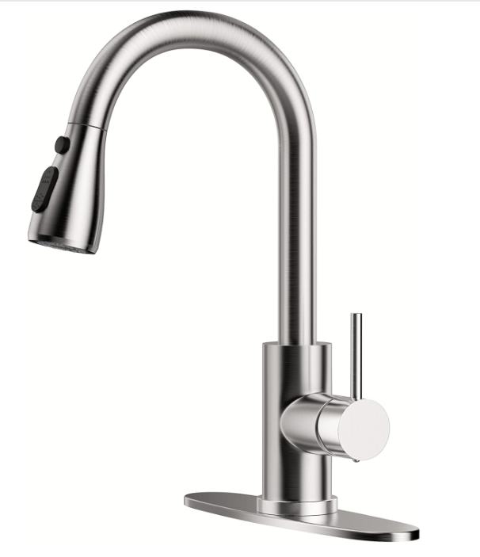 |  |  | 整体下来通过前期BD快速起量，积累权重且通过不断调整价格刺激链接出单，保持高评分 |  |  | 产品目前的阶段 | 老链接，旨在分析近一年的表现，毕竟趋于稳定，主要看产出效果，中心放在广告推广上
 |  |  |  |  |  | 理想状态 | 稳定状态，理想目标竞品
产品 | ASIN | 竞品情况 |  |  |  | 第1，店铺实力；第2，看上新有无操作，第3，分析流量结构来源，第4，品牌效益，第5，动作跟踪
厨房水龙头 | B0BV2NVH1N | 核心竞品
店铺实力 | 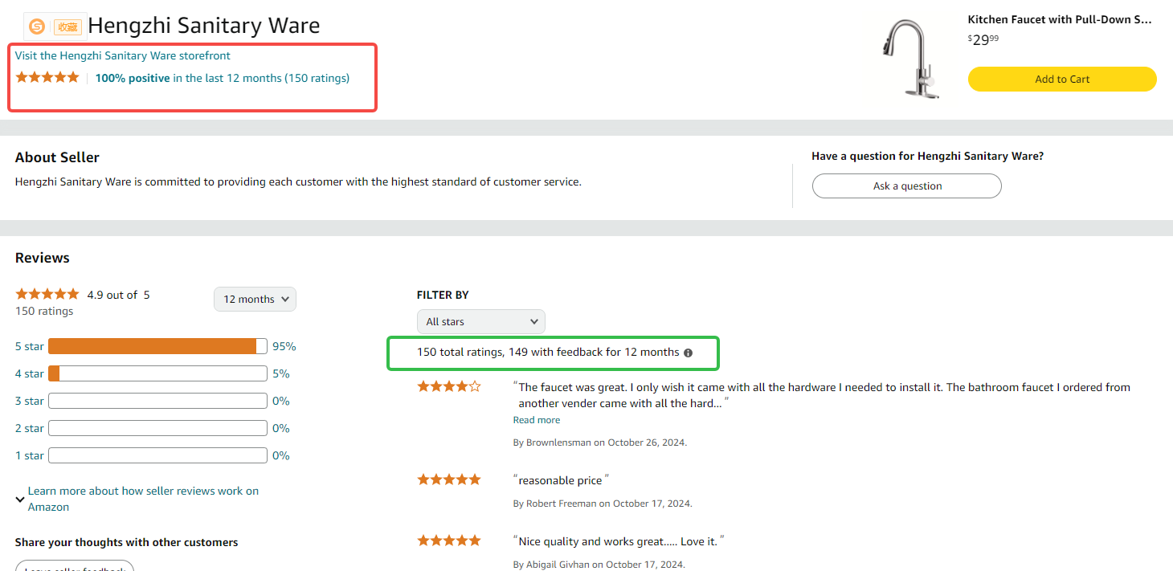 |  |  |  | 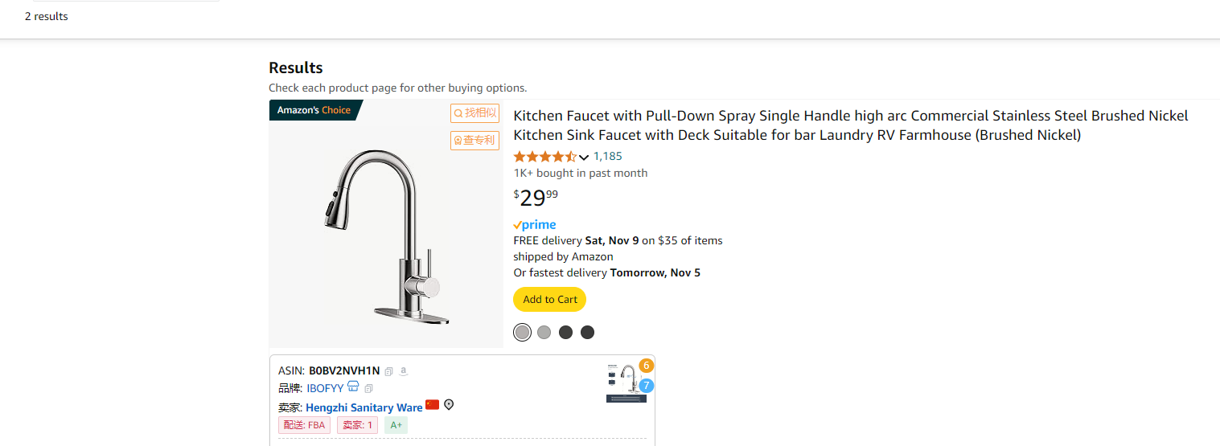 |  |  |  |  | 总结：新店铺，只有两个产品，但是有一个爆款，应该是某个大牌的小牌子来占据坑位，或者新进来的实力强悍的卖家，总结就是不简单这个店铺运营，还有实力都很OK
链接分析一 排名变化情况 | 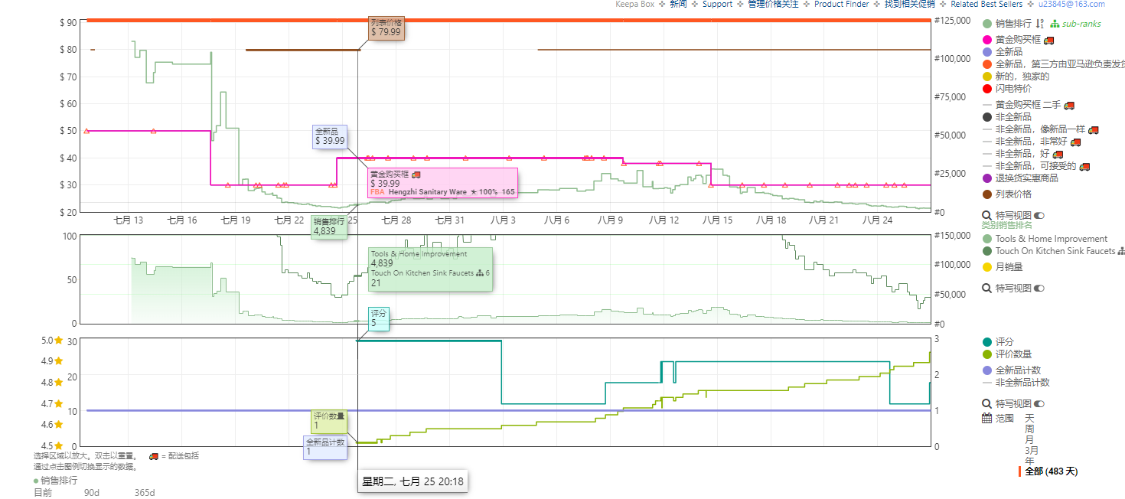 |  |  |  |  |  | 一上来没有合并种子链接，现在是49.99美金+20% CP (10美金折扣)，后面卖了一周之后，开始大幅度降价几乎对半砍-$29.99-BD（服务商提报预估），两周之后才开始有评价，属于无评价上线，且有不错的量，广告流量占比很少，还有自然流量暴增的情况，考虑刷单和站外的情况。也可能是价格触底反弹引起大量的自然流（这种情况可能性大） 8.14-8.27有可能是连秒BD，且从7.28开始全是自然流，一方面广告打得很少，广告单占比上很少，所以几乎自然流，但是还能保持不错的量，有可能站外或者刷单。上来撬动自然流量也有可能。 9.4号开始有广告流量，但是整体占比很低，几乎自然流 价格调整方面：7.10：$49.99+$10 CP→7.18-7.24（BD）：$29.99→7.24：$39.99→8.9：$37.99+5% CP→8.14-8.27（怀疑连秒BD）：$29.99→8.27：$35.99→8.29：$39.99→9.4：$37.99→9.5-9.19：$29.99→9.30：$37.99→10.11：$34.99+5% CP→10.18之后：$29.99 5.20-5.27,6.17-6.23,7.22-7.29每个月一次BD稳定销量排名。
链接分析二 流量结构 |  |  |  |  |  |  |  |  | 推荐流量和广告流量占大头，尤其是推荐流量，所以后续要关注关联流量的布局，看广告框架是哪些？怎么打出这个推荐流量的？广告效果怎么样？
链接分析四 品牌效益 | 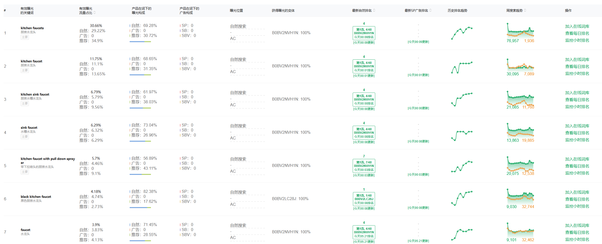 |  |  |  |  |  |  |  |  |  |  | 无自家品牌广告词，无品牌广告，就核心关键词，私域这块有待考究，可能没有，可能站外有放量，SP流量为主
链接分析五 增长点分析 | 第一周 （7.9-7.15这周） | 流量来源 | 自然流 |  |  |  |  | 销量情况 | 平均每天3单
 |  | 投放效果 | 无广告投入，全部自然流，而且排名还不错，要么就是合并老链接有一定的流量，要么就是刷单做了一些站外。
 | 第二周 （7.16-7.22这周） | 广告动作 | 增加了广告投放，开了4组，都是核心关键词精准 |  |  |  |  | 销量情况 | 7.16-4单 7.17-3单 7.18-7单 7.19-7单 7.20-26单 7.21-35单 7.22-57单 |  | 关键词情况 | 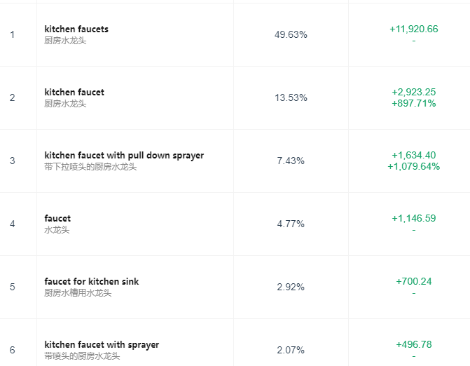
 |  | 链接动作 | 降价或者BD，售价$29.99，无评分 Tools & Home Improvement-大类6059 Kitchen Sink Faucets-小类21（一天57单左右）
 |  | 流量来源 | 自然流贡献最大
 |  | 投放效果 | kitchen faucets贡献最多流量，必打的关键词，自然流爆发，考虑站外和BD的作用
 | 第三周 （7.23-7.29这周） | 广告动作 | 广告增加7组，可能会减少一些词的投放，否定一些词 |  |  |  |  | 销量情况 | 7.23-63单 7.24-93单 7.25-94单 7.26-30单 7.27-59单 7.28-47单 7.29-42单 |  | 关键词情况 | 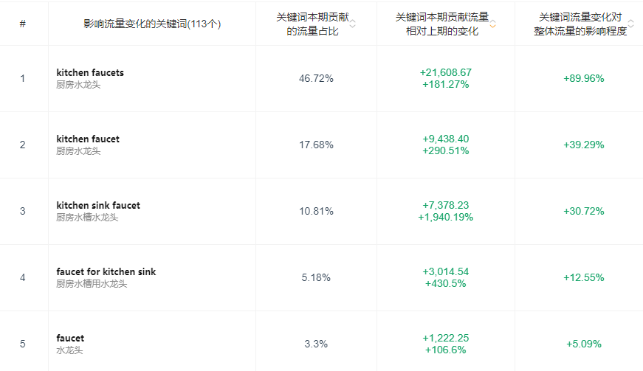
 |  | 链接动作 | 售价$39.99，无优惠卷和会员折扣，这一周来评价，评分5.0 Tools & Home Improvement-大类8833 Kitchen Sink Faucets-小类32（一天42单左右）
 |  | 流量来源 | 自然流量+SP流量，所有流量都是暴涨状态，自然流继续暴涨，同时也带动了很多关键词自然位提升，广告位置靠后但是也在首页，整体贡献上SP流量占比还是很少。
 |  | 投放效果 | 上周投放的广告很好，引入了大量的流量，销量也是爆发式突进，像站外那种爆发并且持续能力很强。
 | 第四周 （7.30-8.5这周） | 广告动作 | 增加一组广告两个核心关键词精准投放 |  |  |  |  |  | 7.30-40单 7.31-42单 8.1-35单 8.2-38单 8.3-31单 8.4-27单 8.5-27单 |  | 关键词情况 | 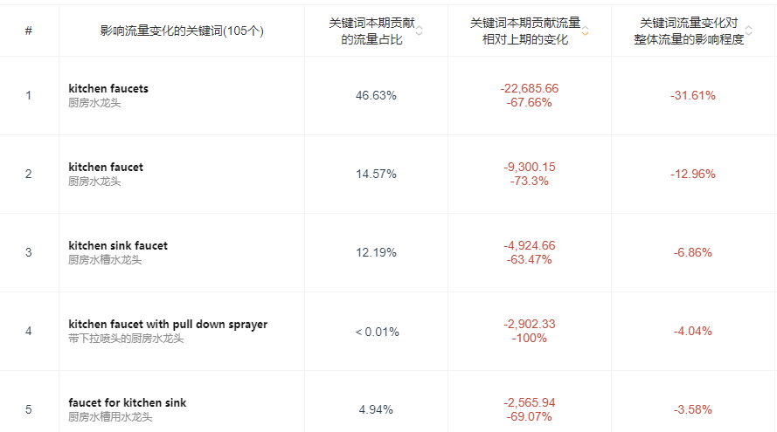
 |  | 链接动作 | 售价$39.99，无优惠卷和会员折扣，7个评价，评分4.7 Tools & Home Improvement-大类12572 Kitchen Sink Faucets-小类32（一天31单左右）
 |  | 流量来源 | 自然流量+SP流量，所有流量下跌，广告流量下滑严重，可能是砍广告预算或者降低CPC导致广告烧不出去。但整体上还是不错的
 |  | 投放效果 | 核心关键词流量词位置下降，导致流量下降不少广告位置也靠后了，证明是下调CPC这种情况比较大
链接分析六 站外 | 短期站内爆款? | 是 |  |  |  |  |  |  |  | 很新的品牌，几乎没有任何平台的布局，所以TK上没有布局，全新状态能打上头部，属实是大卖下的小牌给钱，给资源，起来得快，店铺实力不一般
 | 新媒体渠道引流 | 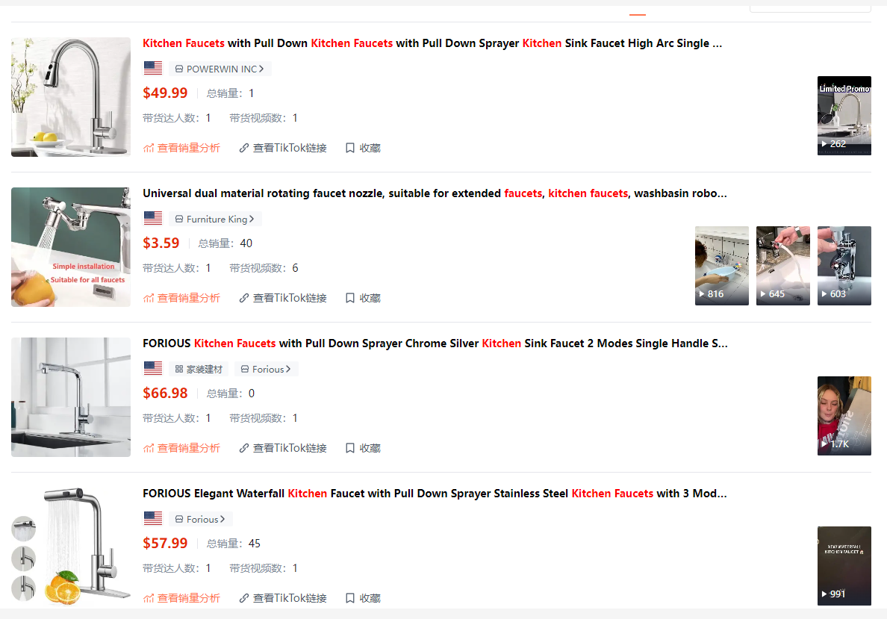 |  |  |  | 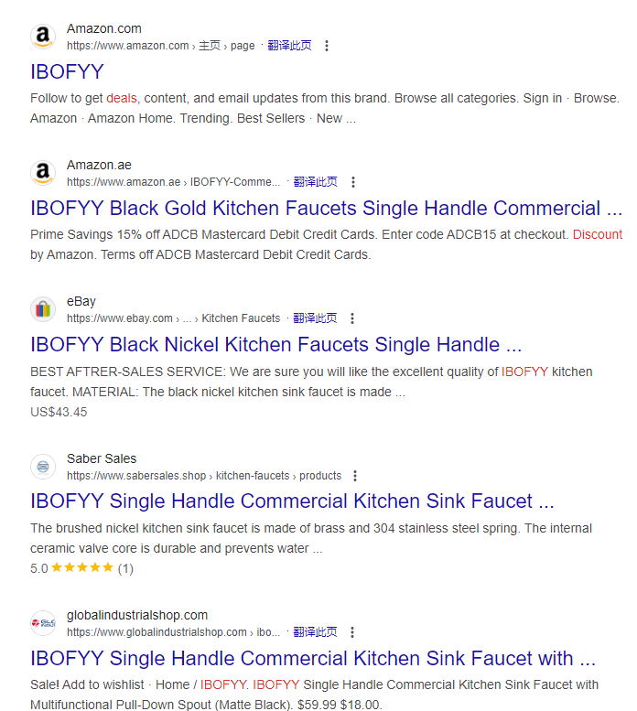
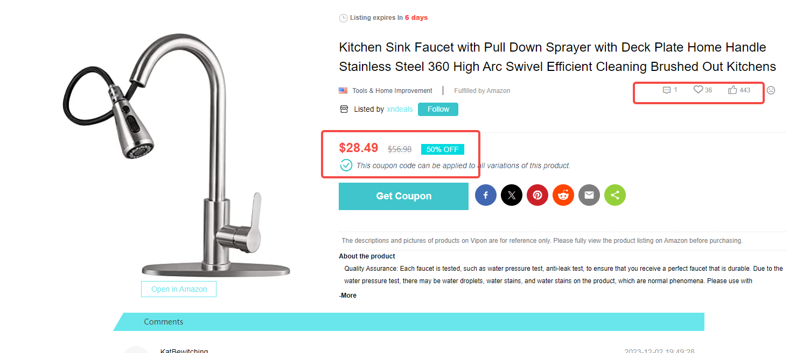
 | FB | 无FB
 | 独立站 | 无独立站

NR1拆解
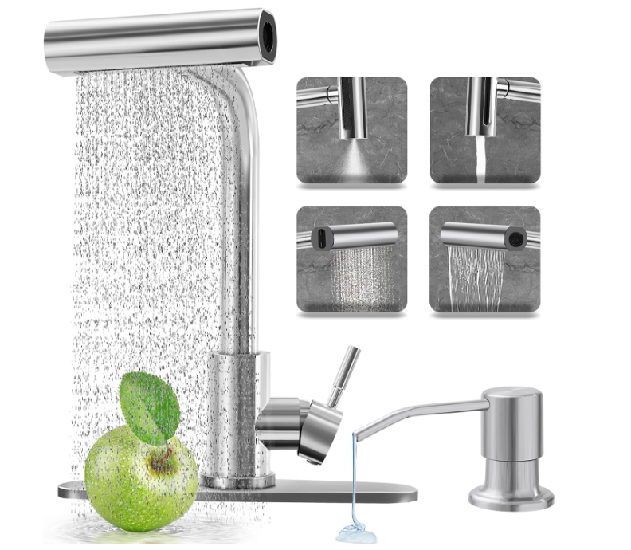 |  |  | 正常新品链接推广，聚焦精准投放关键词，自然流占比大，需要进一步研究。 |  | 产品目前的阶段 | 老链接，旨在分析近一年的表现，毕竟趋于稳定，主要看产出效果，中心放在广告推广上
 |  |  |  |  | 理想状态 | 稳定状态，理想目标竞品
产品 | ASIN | 竞品情况 |  |  | 第1，店铺实力；第2，看上新有无操作，第3，分析流量结构来源，第4，品牌效益，第5，动作跟踪
厨房水龙头 | B0DCJ76VFY | 核心新品
店铺实力 | 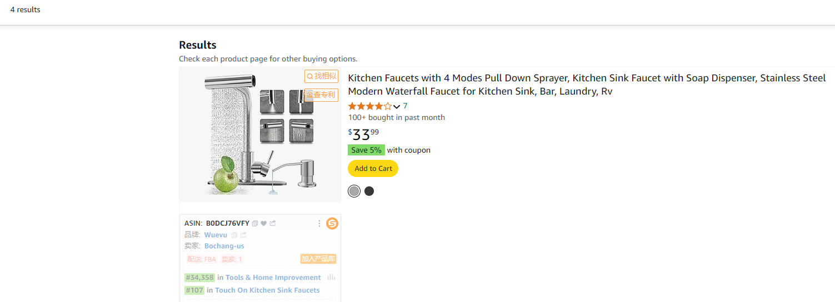 |  |  | 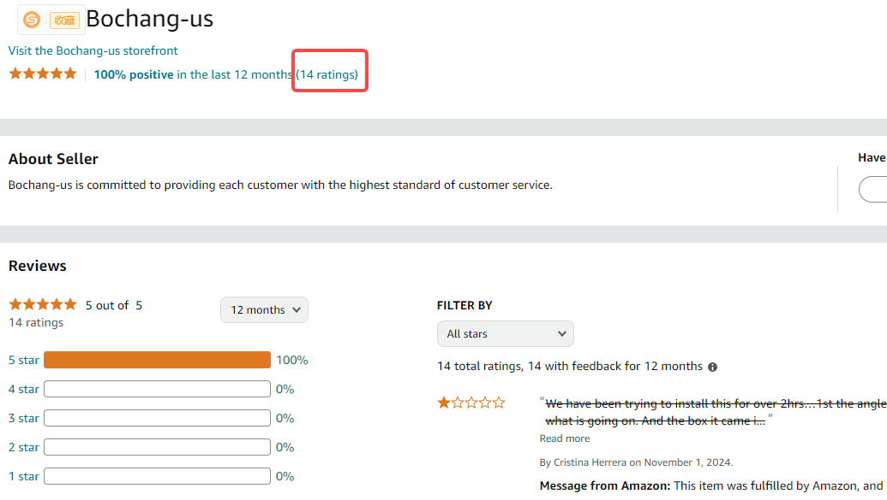 |  |  |  |  | 总结：新店铺，只有4个产品，但是整体上没有做种子链接也没有维护好评价，店铺产品一般般，整体的实力偏弱，但也不排除是大牌下的某个小牌，需要再观察，毕竟现在也是拿到NR的标。上线时间不到一个月的时间。
链接分析一 排名变化情况 | 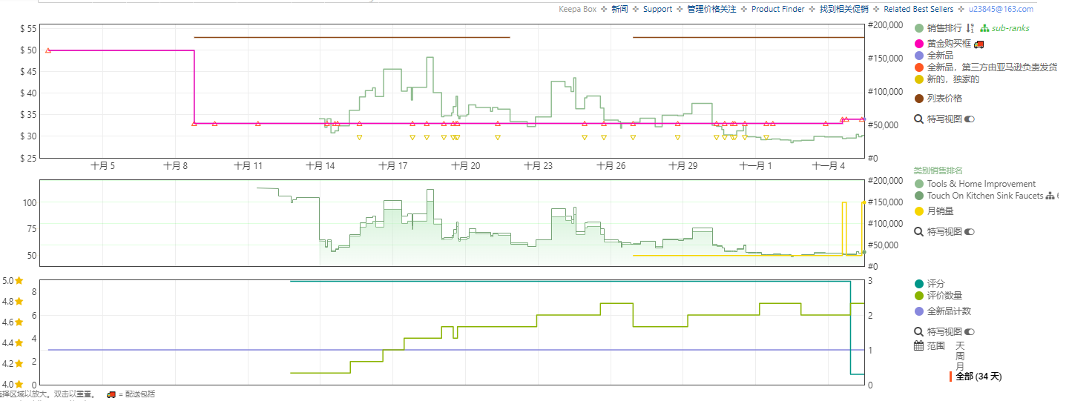 |  |  |  |  | 一上来没有合并种子链接，现在是49.99美金+5% CP，后面卖了一周之后，开始大幅度降价-$32.99，10天左右来了一个5星评价,整体上没有太多操作，保持高评分 价格调整方面：10.2：$49.99+5% CP→10.8：$32.99→10.11-10.15：$32.99+30% CP→10.16：$32.99+10% CP→10.17-11.01：$32.99(JP $29.69)+10% CP→11.2：$32.99+15% CP→11.3-至今：$33.99+5% CP
链接分析二 流量结构 |  |  |  |  |  |  |  | 自然流量占比超大，一上去就有自然流量，有点奇怪，要么就是这个类目特性，要么就是有操作手段
链接分析四 品牌效益 | 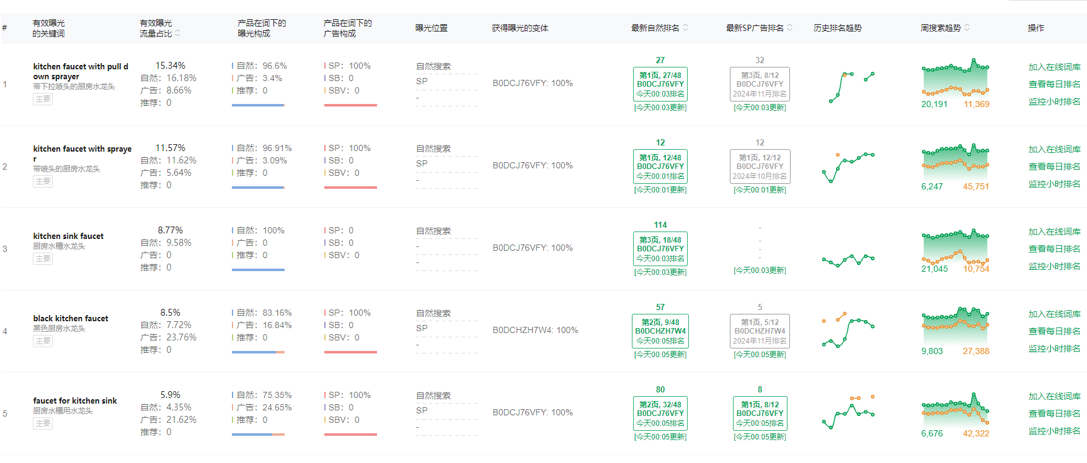 |  |  |  |  |  |  |  |  |  | 无自家品牌广告词，无品牌广告，就核心关键词SP，私域这块有待考究，可能没有，可能站外有放量，SP流量为主，再次验证小店铺不大品牌广告的情况，也可能是新品初期已精准流量SP为主。
链接分析五 增长点分析 | 第一周 （9.26-10.5这周） | 流量来源 | 主要是广告流量，但整体不是很多，估计也没有舍得投放 |  |  |  | 销量情况 | 无出单
 |  | 投放效果 | 投放两组核心属性瀑布流关键词，效果一般，流量太少，因为CPC太低或者新品没有权重
 | 第二周 （10.06-10.12这周） | 广告动作 | 增加了广告投放，开了4组，都是核心大词属性（颜色，瀑布流等属性+大词）精准 |  |  |  | 销量情况 | 10.06-0单 10.07-8单 10.08-16单 10.09-16单 10.10-8单 10.11-8单 10.12-6单 |  | 关键词情况 | 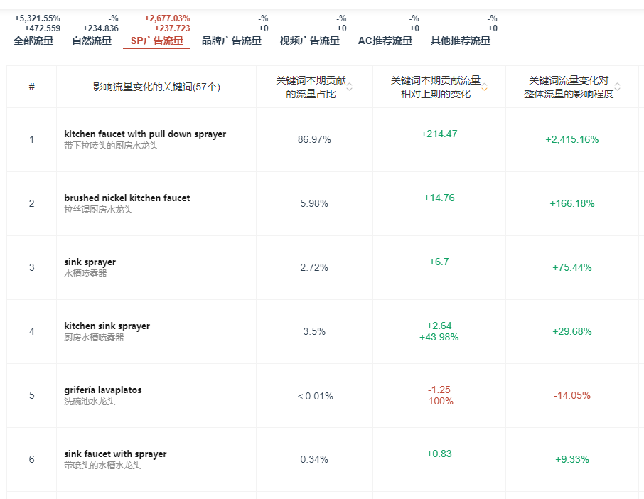
 |  | 链接动作 | $49.99+5% CP降价到$32.99+30% CP，10.12来一个评价5星 Kitchen Sink Faucets-小类546（一天2单左右）
 |  | 流量来源 | 自然和广告对半分，各占一半，流程比上周上涨
 |  | 投放效果 | kitchen sink faucet贡献最多流量，必打的关键词，整体上还是有不错的效果，打的广告
 | 第三周 （10.13-10.19这周） | 广告动作 | 广告关闭4组（关闭了带属性，颜色的广告），新增2组广告（1组出单品牌关键词，1组核心产品词精准） |  |  |  | 销量情况 | 10.13-9单 10.14-3单 10.15-3单 10.16-3单 10.17-6单 10.18-5单 10.19-5单 |  | 关键词情况 | 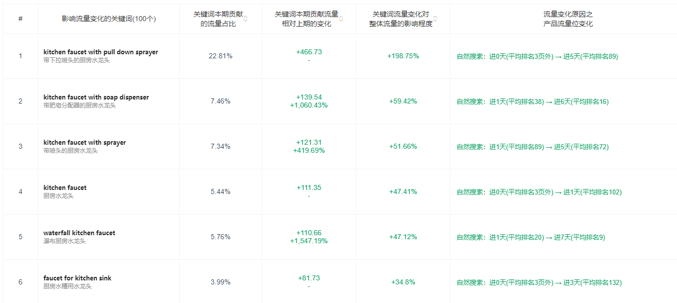
 |  | 链接动作 | $32.99+30% CP改为JP$29.69+10%CP，这一周来4个五星评价，评分5.0 Tools & Home Improvement-大类100023 Kitchen Sink Faucets-小类352（一天4单左右）
 |  | 流量来源 | 自然流量+SP流量，所有流量都是暴涨状态，自然流暴涨，同时也带动了很多关键词自然位提升，证明广告投放有效果，位置上涨流量上涨，曝光上涨，可能转化差一些些
 |  | 投放效果 | 投放的广告很好，引入了大量的流量
 | 第四周 （10.20-10.26这周） | 广告动作 | 关闭2组广告，开了5组广告（精准投放出单词或者是反查竞品的出单词） |  |  |  |  | 10.20-5单 10.21-6单 10.22-3单 10.23-4单 10.24-6单 10.25-6单 10.26-6单 |  | 关键词情况 | 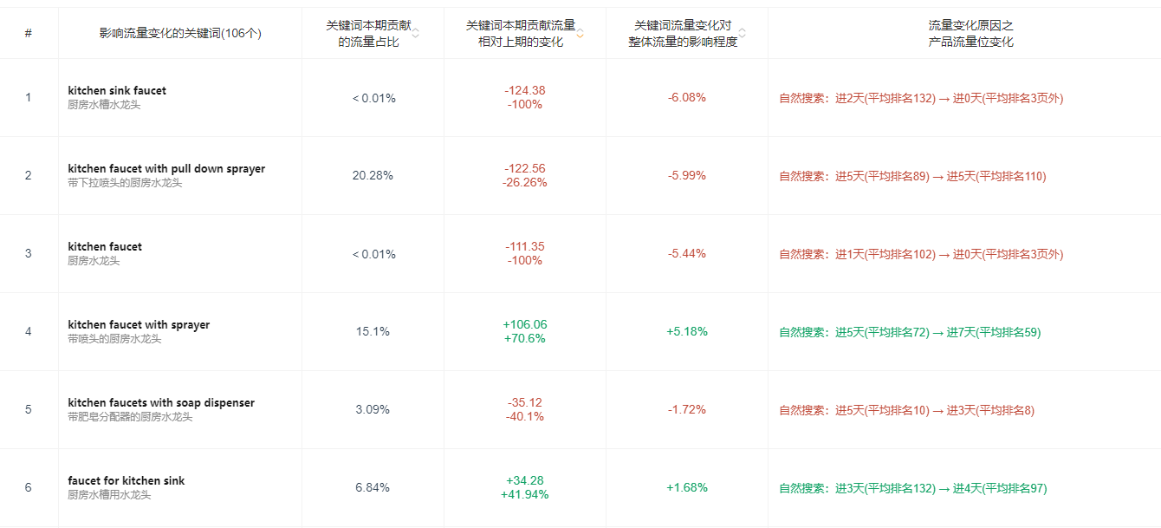
 |  | 链接动作 | 保持JP$29.69+10%CP，5个评价，评分5.0 Tools & Home Improvement-大类106669 Kitchen Sink Faucets-小类351（一天4单左右）
 |  | 流量来源 | 自然流量+SP流量，核心自然流量，自然流量下滑，但是整体影响不是很大，属于新品的正常波动。
 |  | 投放效果 | 核心关键词流量词位置下降，导致流量下降不少广告位置也靠后了，证明是下调CPC
 | 第五周 （10.27-11.2这周） | 广告动作 | 关闭3组广告，重开老广告4组 |  |  |  |  | 10.27-6单 10.28-6单 10.29-11单 10.30-12单 10.31-12单 11.01-12单 11.02-12单 |  | 关键词情况 | 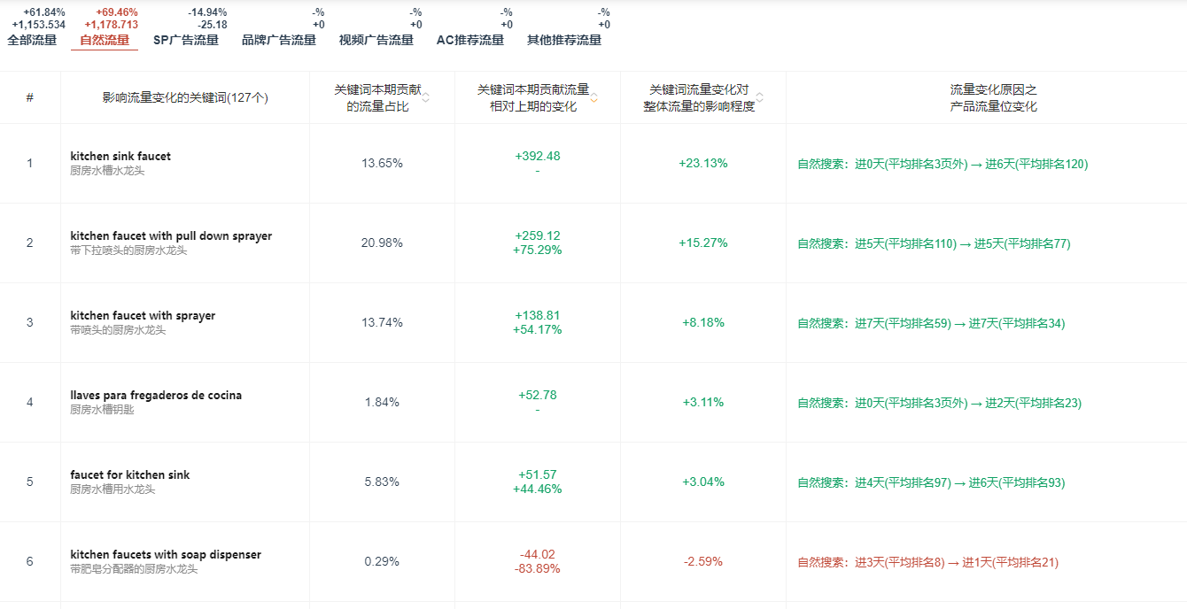
 |  | 链接动作 | 保持JP$29.69+10%CP，6个评价，评分5.0 Tools & Home Improvement-大类30729 Kitchen Sink Faucets-小类351（一天12单左右）
 |  | 流量来源 | 自然流量+SP流量，核心自然流量，自然流量上升，关键词位置往前走，展示的时间长，一方面证明广告效果可能不错，一方面单量有聚焦
 |  | 投放效果 | 看一下投放那些词，那些是核心流量词，后面广告可以投放一下
链接分析六 站外 | 短期站内爆款? | 是
 | 新媒体渠道引流 | 很新的品牌，几乎没有任何平台的布局，所以TK上没有布局，全新状态能打上头部，属实是大卖下的小牌给钱，给资源，起来得快，店铺实力不一般
 | FB | 无FB
 | 独立站 | 无独立站

盈亏核算-汇总
【产品定位及销售目标预测】 | 月份 | 2月 | 3月 | 4月 | 5月 | 6月 | 7月 | 合计
产品图片 产品名称： 站点：US 品牌： lisitng负责人： listing所属团队： 开售时间：2024年11月13日 产品等级定位：头部 ASIN： 子ASIN | listing售价 | $54.99 | $54.99 | $54.99 | $49.99 | $49.99 | $36.99 | 36.99
 | 净售价 | $32.99 | $27.50 | $24.75 | $32.49 | $37.49 | $36.99 | 36.99
 | 折扣占比% | 40.00% | 50.00% | 55.00% | 35.00% | 25.00% | 0.00% | 0%
 | 采购 | $10.00 | $10.00 | $10.00 | $10.00 | $10.00 | $10.00 | 10.00
 | 头程 | $4.00 | $4.00 | $4.00 | $4.00 | $4.00 | $4.00 | 4 |  | 填写黄色数字项
 | AMZ佣金 | 15% | 15% | 15% | 15% | 15% | 15% | 15%
 | FBA配送费 | $7.86 | $7.86 | $7.86 | $7.86 | $7.86 | $7.86 | 7.86
 | 仓储 | 0.1 | 0.1 | 0.1 | 0.1 | 0.1 | 0.1 | 0.1
 | 优惠劵fee | 0.6 | 0.6 | 0.6 | 0.6 | 0.6 | 0.6 | 0.6
 | 领取coupon | 40% | 40% | 40% | 30% | 30% | 0% | 0%
 | 未领取coupon | 60% | 60% | 60% | 70% | 70% | 100% | 100%
 | 销量 | 517 | 1271 | 2145 | 3100 | 4020 | 4650 | 15703
 | 产品成本货值 | $7,238 | $17,794 | $30,030 | $43,400 | $56,280 | $65,100 | $219,842 | ￥1,538,894
 | 净销售额 | $17,058 | $34,946 | $53,079 | $100,730 | $150,720 | $172,004 | $528,536
 | 广告花费 | $13,688 | $27,017 | $26,487 | $22,545 | $18,090 | $12,400 | $120,227 | ￥841,586
 | ACOAs% | 80.24% | 77.31% | 49.90% | 22.38% | 12.00% | 7.21% | 22.75%
 | 广告单占比 | 70.60% | 59.95% | 49.98% | 40.00% | 30.00% | 20.00% | 20.00%
 | CPC | 3.00 | 3.63 | 3.00 | 2.00 | 1.50 | 1.20 | 1.20
 | ACOS% | 113.66% | 35.00% | 30.00% | 25.00% | 25.00% | 25.00% | 25%
 | ASIN转化率% | 8.00% | 10.00% | 12.00% | 11.00% | 10.00% | 9.00% | 9%
 | 退款率% | 8.00% | 8.00% | 8.00% | 8.00% | 8.00% | 8.00% | 8%
 | 种子链接成本 | $4,654 | $4,054 | $5,422 | $6,765 | $8,108 | $8,108 | $37,111 | ￥259,777
 | 净毛利润 | -$12,088 | -$29,024 | -$34,886 | -$14,274 | $9,714 | $20,566 | -$59,992 | 成本合计 | ￥2,640,257
 | 净毛利润率% | -70.86% | -83.05% | -65.72% | -14.17% | 6.45% | 11.96% | -11.35%
 | 平均评分及数量 | 4.8/150 | 4.7/300 | 4.6/500 | 4.5/750 | 4.5/1050 | 4.5/1350 | 4.5/1350
 | ASIN所在节点 | #Touch On Kitchen Sink Faucets | #Touch On Kitchen Sink Faucets | #Touch On Kitchen Sink Faucets | #Touch On Kitchen Sink Faucets | #Touch On Kitchen Sink Faucets | #Touch On Kitchen Sink Faucets | #Touch On Kitchen Sink Faucets
 | 排名(定位) | #30 | #20 | #15 | #10 | #6 | #5 | #5
新品至少做半年6个月的销售预测数据，主要看下该项目的销售数据，以及经营数据的情况。
销售额+毛利润
【新品销售趋势图】 |  |  |  |  |  |  | 【新品销售额VS利润趋势图】
销售趋势图

五、评论策略
产品名 | 推品 时间 | 阶段订单 | 种子链接 | vine数量 | 头程（单个） | 采购价（单个） | Vine产品成本 | AMZ费用 | VINE报名费 | 预估总费用 | 回评数量 | 星级 | 填写黄色字列
 | 第一个月 | 700 | 5 | 150 | ￥19.00 | ￥68.50 | ￥13,125.00 | ￥8,253.00 | ￥7,000.00 | ￥28,378.00 | 120 | 4.5 | 总结： 1.在新品中，普遍卖得好的产品，星级很高，至少都是4.9星以上，但是整体的评价数量不多，20个左右，如果我们新品上线的话，最好能又有至少50个评论且星级至少4.7分以上。 2.在对标头部产品中，普遍评价上千，我们在有量的同时会有自然回评，但是整体基础种子链接也要有900个评价，分6个月上去，维持住自己的星级且能晋升头部。
 | 第二个月 | 1200 | 5 | 150 | ￥19.00 | ￥68.50 | ￥13,125.00 | ￥8,253.00 | ￥7,000.00 | ￥28,378.00 | 120 | 4.5
 | 第三个月 | 2480 | 8 | 200 | ￥19.00 | ￥68.50 | ￥17,500.00 | ￥11,004.00 | ￥9,450.00 | ￥37,954.00 | 160 | 4.5
 | 第四个月 | 3100 | 9 | 250 | ￥19.00 | ￥68.50 | ￥21,875.00 | ￥13,755.00 | ￥11,725.00 | ￥47,355.00 | 200 | 4.5
 | 第五个月 | 4650 | 10 | 300 | ￥19.00 | ￥68.50 | ￥26,250.00 | ￥16,506.00 | ￥14,000.00 | ￥56,756.00 | 240 | 4.5
 | 第六个月 | 4650 | 10 | 300 | ￥19.00 | ￥68.50 | ￥26,250.00 | ￥16,506.00 | ￥14,000.00 | ￥56,756.00 | 240 | 4.5
 | 合计 | 16780 | 47 | 1350 | / | / | ￥118,125.00 | ￥74,277.00 | ￥63,175.00 | ￥255,577.00 | 1080 | 4.5

新品销量&销售额最高的评分和评论数量 | 图片 |  |  |  | 评分&评分数量 |  |  |  |  | 图片 |  |  | 评分&评分数量 | 图片（新品榜） | 评分&评分数量
 | 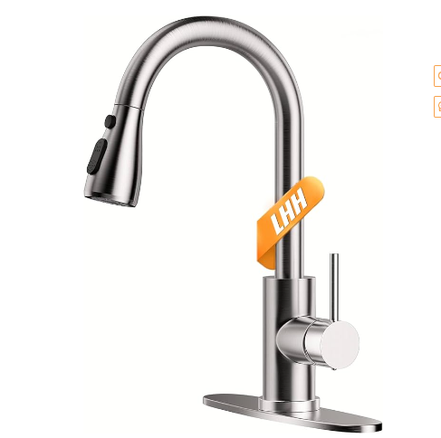 |  |  |  | 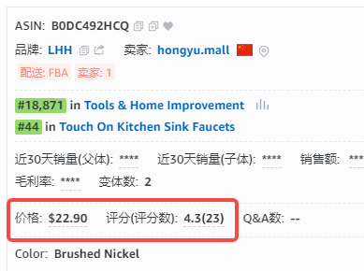 |  |  |  |  | 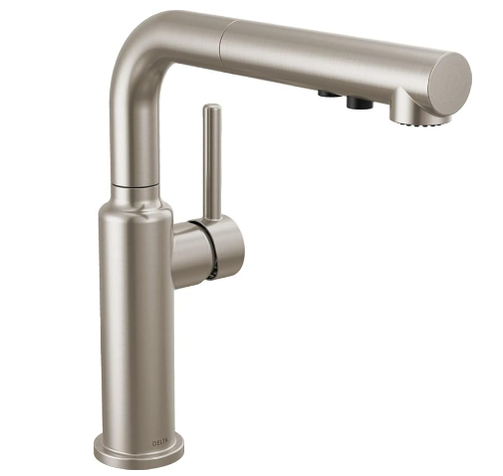 |  |  | 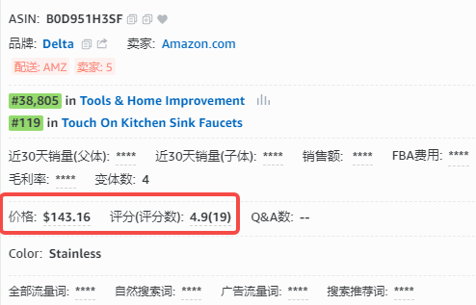 | 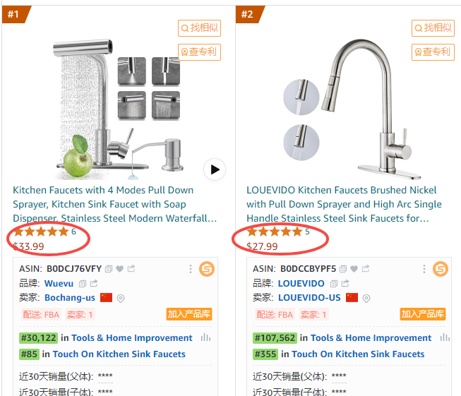

头部销量&销售额最高的评分和评论数量 | 对标竞品图片（B01H3OMH7Y） |  |  |  | 评分&评分数量 |  |  |  |  | 对标竞品图片（B0BV2NVH1N） |  |  | 评分&评分数量 | 对标竞品图片（B092VQTNW1） | 评分&评分数量
 | 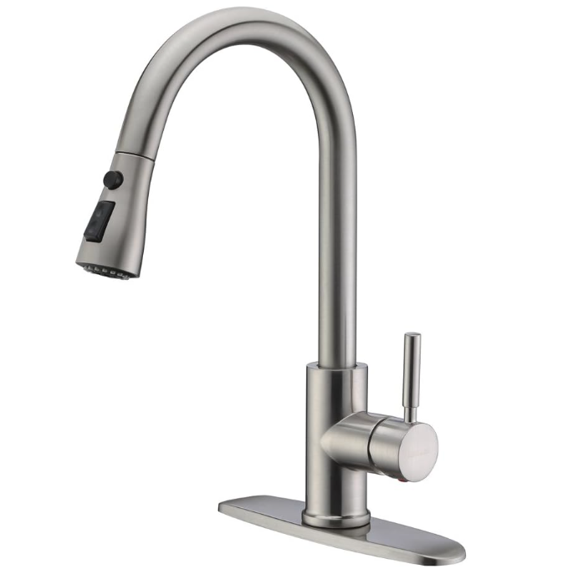 |  |  |  | 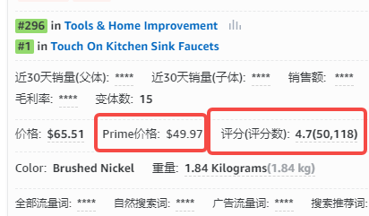 |  |  |  |  | 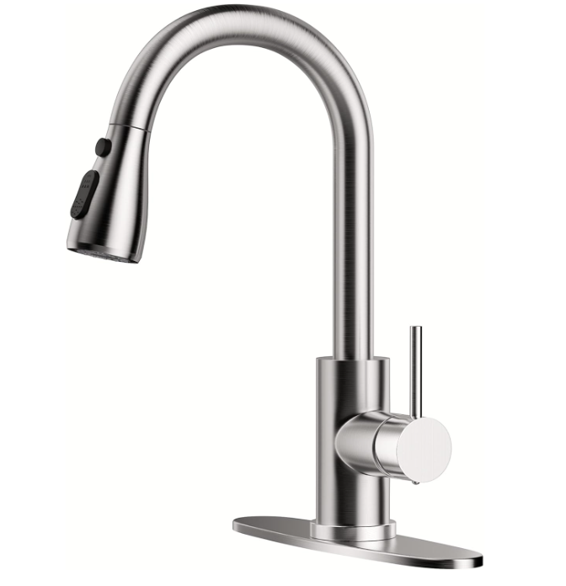 |  |  |  |  | 

飞书抓取 自己定价 | 

 | 

